Probleemgebieden
Nummer | GPS locatie | Stadsdeel | Waar | Wat | Beschrijving van de situatie | Suggesties voor verbetering | Kaart van de situatie
G1 | 51.966392, 5.579909 | Achterberg | Kruising N233 met Bergweg/ Achterbergsestraatweg | Gevaarlijke kruising, slecht ontworpen voor fietsers | Deze belangrijkste (fiets-)verbinding tussen Rhenen-stad en Achterberg heeft veel gevaarlijke punten voor fietsers (waaronder veel scholieren!): fietsers worden klem gereden, afslaande auto's nemen voorrang, opstelplaatsen ontbreken, doorgang geblokkeerd door auto's en bussen, etc. Ook zeer onoverzichtelijk, je weet soms niet eens waar je moet oversteken. Bij het ontwerp van deze kruising lijkt de fiets vrijwel vergeten! Knelpunten A1 en A2 laten verschillende (deel)problemen in dit gebied zien. | Deze hele kruising moet aangepast worden, waarbij beter gelet wordt op ruimte en veiligheid voor fietsers. Houdt bij her-ontwerp rekening met fietsers, in alle mogelijke richtingen. Nog beter: ongelijkvloerse kruising. Provincie en gemeente zijn momenteel gezamenlijk plannen aan het maken voor reconstructie van deze kruising. | 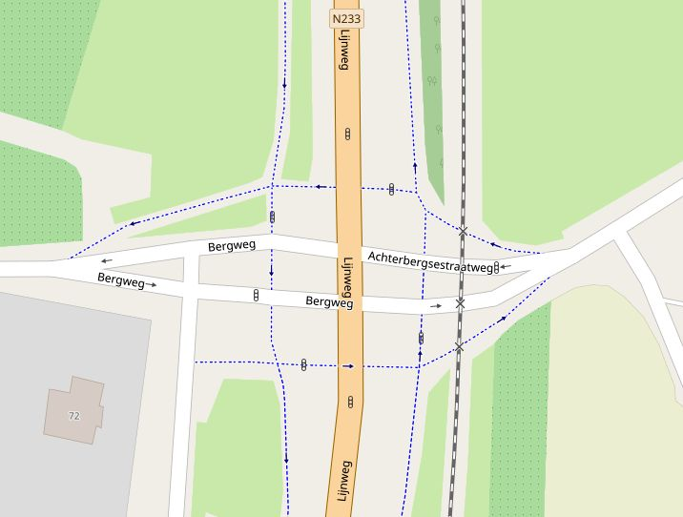
G2 | 51.957334, 5.578001 | Oost | Spoorviaduct | Twee gevaarlijke kruisingen, slecht ontworpen voor fietsers | Aan beide kanten van het viaduct is een gevaarlijke en drukke kruising. Zelfs bij groen licht en rechtdoor zijn er conflicten met auto's. Op beide kruisingen en in alle richtingen is het voor een fiets gevaarlijk/onmogelijk om "linksaf" te slaan. Wachttijden bij de stoplichten lopen flink op door 2x rood; de lichten oost en west zijn gesynchroniseerd voor auto's. Knelpunten O4 t/m O9 laten verschillende (deel)problemen in dit gebied zien, maar dat is zeker niet alles. Dit viaduct is een van de weinige oost-west verbindingen in Rhenen. Ondanks de vele problemen intensief gebruikt door fietsers, maar alleen omdat er geen alternatief is. Knelpunten O4 t/m O9 laten verschillende (deel)problemen in dit gebied zien. | 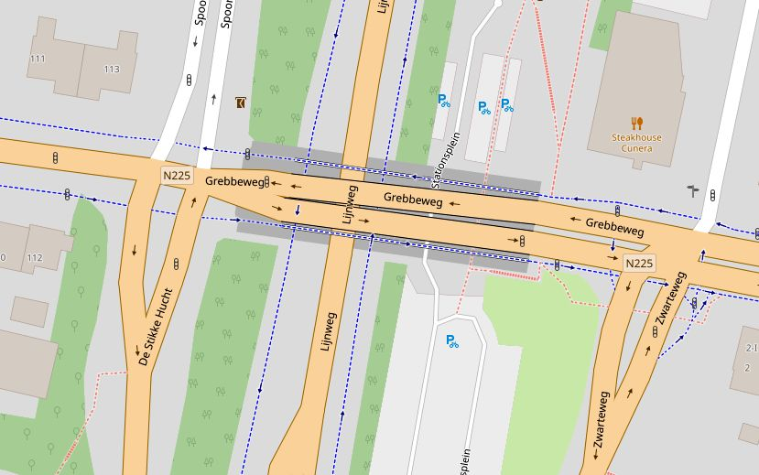 Op het viaduct en de kruisingen aan weerskanten is domweg te weinig ruimte om alle verkeersstromen goed af te handelen. Beste oplossing: Ontvlechten. Leidt fietsers om dit viaduct heen via een nieuwe fietsbrug over het spoorgat (noordelijk van huidig viaduct). Alternatief 1: viaduct ombouwen tot een grote rotonde boven de N233, met 6 aansluitingen (+betere toegang station). Alternatief 2: twee rotondes
G3 | 51.957838, 5.566133 | Centrum | Herenstraat; stadscentrum en nabij Stationsweg | Fietsers en auto's samen op rijbaan met grote snelheidsverschillen; parkeerdruk | Op twee segmenten van de Herenstraat delen fietsers de rijbaan met auto's, bij 50 km/u met fietsstrook, bij 30 km/u met suggestiestrook. In deze stukken is ook nog langsparkeren. De snelheid van auto's en vrachtauto's is veel te hoog. Hier rijden veel scholieren en ouderen (centrum!). Knelpunt C9 laat een deelprobleem in dit gebied zien. | Beste oplossing: Ontvlechting, geef fietsers een alternatieve oost-west verbinding door Rhenen, o.a. via de Bantuinweg. Alternatief: Breng de snelheid over de hele linie terug tot 30 (en zorg dat het niet meer dan 40 wordt); verwijder het langsparkeren; faciliteit voor laden/lossen uitsluitend op de verwijderde parkeerplaatsen. | 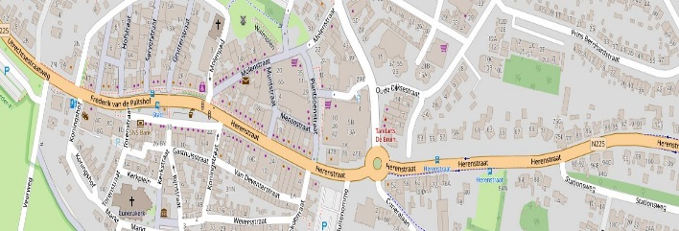
G4 | 51.984772, 5.495403 | Elst | Rijksstraatweg | Fietsers en auto's samen op zeer smalle rijbaan met grote snelheidsverschillen | Het deel van de N225 door Elst is één van de gevaarlijkse wegen in de gemeente. Het oostelijk deel heeft een te smal fietspad met gevaarlijke varkensruggen; in het westelijk deel rijden fietsers op de weg met nog smallere suggestiestrook. De maximumsnelheid van 30 km/u wordt niet afgedwongen en structureel overtreden, ook door vrachverkeer. Op een groot deek van de weg geldt nog 50km/u. De weg lijkt breder dan hij is, automobilisten zien niet dat ze achter een fiets moeten blijven als er een tegenligger is. Paaltjes langs het voetpad maken uitwijken voor fietsers onmogelijk. Langs een deel van de weg is zelfs te weinig ruimte voor een voetpad. Oversteken van deze weg is gevaarlijk. Kruisingen met zijwegen eveneens. Complicerende factoren: Veel uitritten en uitladende vrachtauto’s. Veel racefietsen. Veel te weinig ruimte voor voetgangers. Een actiegroep van omwonenden vraagt om maatregelen. Knelpunten E1 en E2 laten verschillende (deel)problemen in dit gebied zien. | Deze weg is domweg te smal om alle verkeer tegelijk veilig te verwerken. De snelheid moet in elk geval omlaag; naast betere inrichting lijkt handhaving hier noodzakelijk. Beste oplossing: Ontvlechting, geef fietsers een alternatieve oost-west verbinding door Elst (via Franseweg/Paardenkop). Verwijder de gevaarlijk-smalle suggestiestroken. Doorgaand fietsverkeer kan zelfs helemaal ontmoedigd worden, aanwonenden kunnen gebruik maken van (een breder) voetpad (“fiets te gast”). Alternatief: Breng de snelheid over de hele linie terug tot 30 (en zorg dat het nooit meer dan 40 wordt). Verwijder de gevaarlijk-smalle suggestiestroken en maak duidelijk dat auto's achter een fiets alleen kunnen inhalen als er ruimte is. Een middenstreep met ribbelprofiel kan duidelijk maken hoe smal het wegdek is; alternatief zijn twee brede fietsstroken met daartussen smal grijs profiel (als Dragonderweg Veenendaal). Alternatief 2: Maak over de hele lengte een breed voetpad, dat ingericht wordt voor gedeeld gebruik lopen/fietsen. De resterende breedte is dan voor snelverkeer en snelle fietsen. Alternatief 3: Op het smalste deel van de weg kan het snelverkeer beurtelings in één richting worden doorgelaten met stoplichten. Er is dan altijd voldoende ruimte voor langzaam verkeer (fietsers en voetgangers). Bovendien wordt de snelheid vanzelf fors verlaagd. | 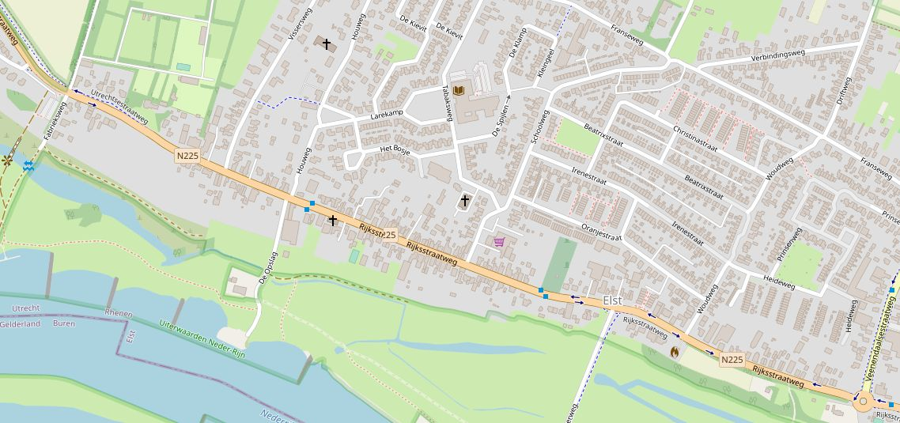
G5 | 51.957211, 5.581218 | Oost | noordkant Grebbeweg | hele wijk noordelijk van de Grebbeweg is niet goed bereikbaar | Een fietser die in oostelijke richting over het spoorviaduct gaat kan nergens veilig "naar links". Een oversteek naar het station ontbreekt. De oversteek naar Kastanjelaan is extreem onveilig. Oversteken naar Tuinlaan of Candialaan is onmogelijk gemaakt (wel een sorteerstrook voor auto's, maar fietsers lopen tegen een betonnen rand). Pas bij de parkeerplaats voor de sportvelden is er een fiets-oversteek. Maar dan ben je (bergop!) de hele wijk al voorbij. Geen wonder dat heel veel fietsers (o.a. jeugd voor de sportvelden) vanaf het spoorviaduct tegen de rijrichting in aan de noordkant van de weg rijdt! Voor de bewoners van de wijk is het ook niet mogelijk om de Grebbeweg in oostelijke richting te bereiken. Als je het probeert bij Tuinlaan of Candialaan loop je vast op een betonblok. Vanuit de Vogelenzang is het onmogelijk om linksaf te slaan naar het fietspad lnags de Grebbeweg, hier liggen parkeerplaatsen in de weg. Knelpunten O9 t/m O11 laten verschillende (deel)problemen in dit gebied zien. | 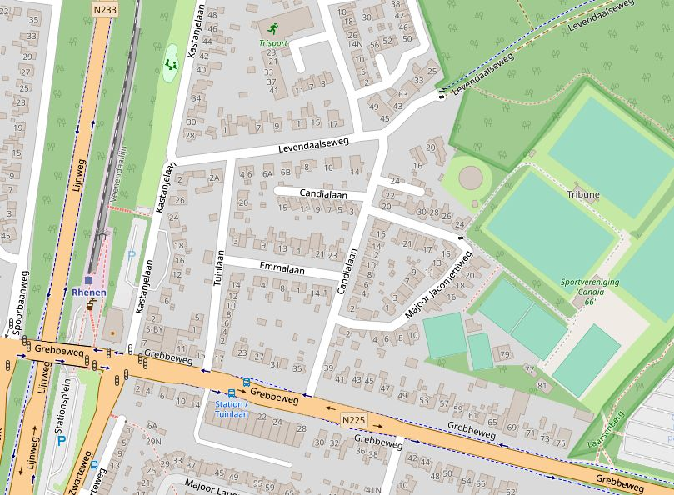 Beste oplossing: Ontvlechting van verkeersstromen rond het spoorviaduct. Maak een fietsbrug over het spoorgat, ergens ten noorden van het huidige viaduct. Hiermee is niet alleen deze wijk bereikbaar voor fietsen, maar het geeft Rhenen ook een autoluwe oost-west verbinding. De sportvelden zijn dan veilig per fiets bereikbaar. Daarnaast blijft een goede oversteek bij de Candialaan en de Vogelenzang nodig.
G6 | 51.953991, 5.580429 | Oost | Vogelenzang | hele wijk Vogelenzang is niet goed bereikbaar | De wijk Vogelenzang is alleen ontsloten via Zanglijster/Zwarteweg. Deze uitgang is gedeeld: fietsers en auto's moeten samen door een trechter. Een fietser wordt verder geduwd richting de gevaarlijke kruising Zwarteweg / afslag N233 (zie O2) en vervolgens het spoorviaduct (G2). Een alternatieve route via de Cuneralaan is geblokkeerd met een obstakel waar lange/brede fietsen niet doorheen kunnen. Update 25-9-2023: Een alternatieve wijkontsluiting voor fietsers naar de Cunaralaan is nu bruikbaar, ook voor brede/lange fietsen. | Maak alsnog goede ontsluitingswegen voor fietsers. Zorg dat ze aansluiten op autoluwe routes/schoolroutes, en zorg dat alle soorten fietsen er gebruik van kunnen maken. Update 25-9-2023: Een 2e ontsluiting via de Cuneralaan is nu beschikbaar. Een deel van Rhenen is nu beter bereikbaar. | 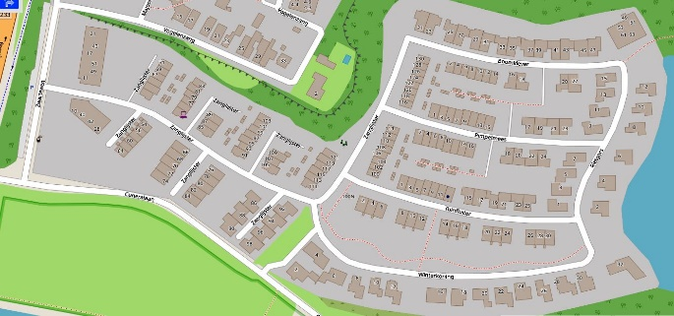
G7 | 51.978676, 5.608563 | Achterberg | Binnenveld | Geen veilige routes door het Binnenveld | Wegen rond Achterberg en in het Binnenveld zijn smal en er wordt overal erg hard gereden. Er zijn geen echt autoluwe routes, ook niet voor de belangrijke routes naar Wageningen/campus en naar Ede. Wegen met een bord "alleen vergunningshouders" werkt niet als de weg verleidelijk breed en recht is, en veel te veel vergunningen worden uitgedeeld. | Stop doorgaand snelverkeer! Maak tenminste veilige/autoluwe routes van Rhenen naar Ede/Bennekom en naar Wageningen Uni. Beperk de snelheid. Verminder doorgaand verkeer. | 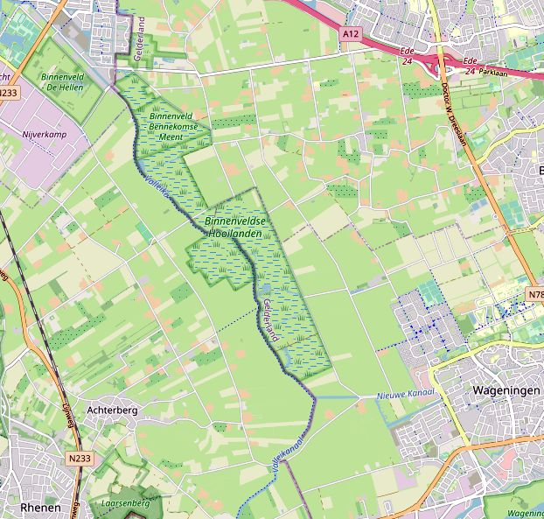
G8 | 51.958159, 5.568414 | Centrum | winkelgebied | Winkelgebied is slecht toegankelijk voor fietsers. (1) Fietsenstallingen bij de winkels, maar daar kan je niet fietsend komen?! (2) Er is geen goede toegangsweg naar het winkelgebied. | (1) De stallingsplaatsen bij de winkels zijn niet per fiets bereikbaar. Lopen met een zware e-bike met boodschappen is echt niet te doen! Fietsen is hier verboden, maar er rijden wel veel auto's en vrachtwagens rond! (2) Er is geen goede toegangsweg voor fietsers. De Herenstraat is gevaarlijk door de vele auto's en vrachtwagens. De smalle vd Waalstraat is echt onmogelijk. De Molenstraat is ingericht als parkeerplaats en uitrit voor vrachtauto's. De Brakken is parkeerplaats en volstrekt ontoegankelijk voor fietsers gemaakt. Kon. Elisabethplantsoen is niet geschikt als toegangsweg. (3) Schrijnend is dat de slechte toegang tot de winkels óók geldt voor minder-validen. Knelpunt C7 laat een deelprobleem in dit gebied zien. | Oplossing voor (1): Sta fietsen in het voetgangersgebied toe ("fiets te gast"). Oplossing voor (2): Maak bij de Molenstraat of de Brakken een fietspad (of stukje fietsstraat) naar het winkelgebied. Bij de Molenstraat is plek voor een overdekte stalling (kan zelfs met invalidentoilet!) Oplossing voor (3): Maak minstens één veilige toegang voor minder-validen (scootmobiel, driewielfiets), en geschikte parkeerplaats nabij de winkels. | 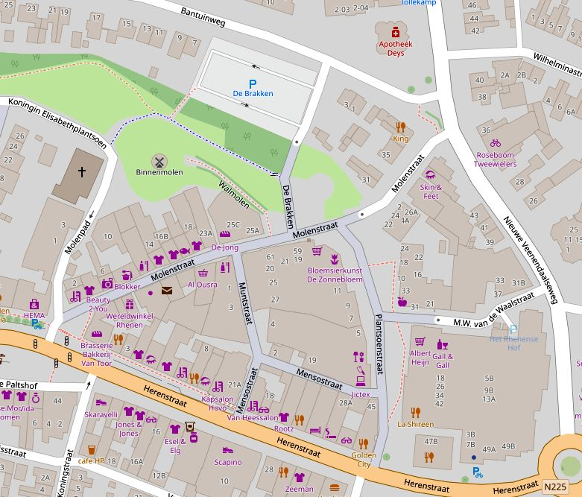
G9 | 51.959504, 5.568907 | Centrum | Nieuwe Veenendaalseweg | Smalle weg met veel verkeer, grote snelheidsverschillen, parkeerdruk en steile helling. Woongebied en wijkontsluiting; centrumfunctie. | Wijkontsluitingsweg gedeeltelijk ontworpen op 50 km/u. Onoverzichtelijke weg door de vele functies en wisselende inrichting. Groot hoogteverschil: 32 m in 1 km. Snelheidsremmende maatregelen werken niet, en zijn zelfs gevaarlijk. Voorrangsregels worden genegeerd. Zeer fietsonvriendelijke inrichting; door steile helling hebben fietsen meer ruimte nodig. Oversteken en linksaf zijn lastig. Knelpunten C2 en C3 laten verschillende (deel)problemen in dit gebied zien. | In 2021/2022 is een nieuw ontwerp gemaakt, gebaseerd op 30 km/u inrichting. Doorgaand verkeer ontmoedigen tbv centrumfunctie. Fietsersbond staat in grote lijnen achter het nieuwe ontwerp. Uitvoering duurt erg lang, en ondertussen blijft het een gevaarlijke weg. | 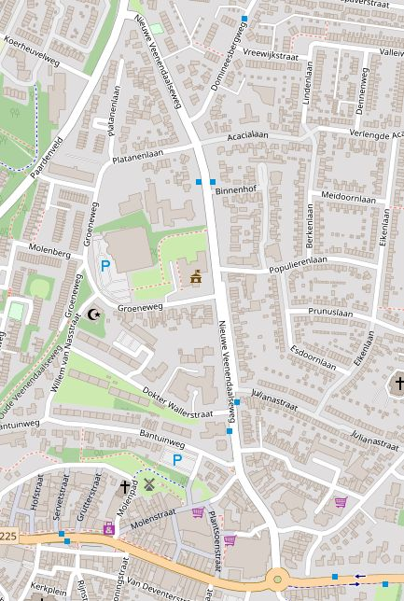
G10 | 51.961506, 5.562264 | West | Paardenveld | Weg met veel verkeer, grote snelheidsverschillen en stijle helling. Regionale/lokale verbindingsweg, deels ook woonbestemming en parkeerdruk. Bijzonder: veel racefietsen. | Ontsluitingsweg ontworpen op 50 km/u, met suggestiestroken. Groot hoogteverschil: 32m in 800 m. Zeer grote snelheidsverschillen maken deze weg gevaarlijk. Snelheidsremmende maatregelen werken niet, en zijn zelfs gevaarlijk (onorthodoxe combinatie van suggestiestroken, varkensruggen, drempels, bochten). Schoolomgeving (lopen/fietsen) is onveilig. Kruising Teldersweg is onoverzichtelijk, oversteken is hier gevaarlijk. Woonfunctie met langsparkeren, tegelijk met 50 km/u èn suggestiestroken is onveilig. Bij de rotonde onderaan (kruising N225) is heel veel mis. Fietsers moeten onlogische routes rijden met scherpe bochten, terwijl auto's met 50+ kunnen doorrijden. Knelpunten W1 en W2 laten verschillende (deel)problemen in dit gebied zien. | Inrichten op 30km/u is het beste. Gezien de verbindingsfunctie en de helling is gedeeltelijk 50 km/u inrichting een optie, onder strikte voorwaarde dat verkeersstromen gescheiden worden (geen fietsstroken langs 50 km weg!). Het onderste woongedeelte (minimaal Teldersweg tot rotonde) inrichten op 30 km/u. Bij school bovenaan veilige oversteek (met lichten?) en voorzieningen voor veilig fietsen. Daarnaast: Ontvlechting, biedt fietsers een veiliger/autoluwe noord/zuid route parallel aan deze weg. | 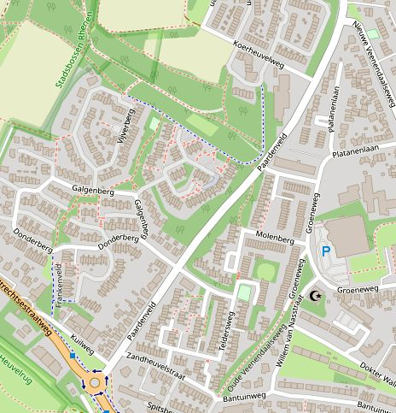
G11 | 51.956846, 5.565351 | Algemeen | (diverse plekken) | Eenrichtingsverkeer waar ook "geldt niet voor fietsers" had gekund. | Op een aantal wegen (vooral in Centrum Rhenen) geldt eenrichtingsverkeer (circulatieplan), ook als er ruimte èn behoefte is voor fietsers in 2 richtingen. Voorbeelden: Molenpad, parallelweg Frederik van de Paltshof, Koningsstraat, en het rondje om de kerk (Torenstraat, Kerkplein, Markt, Rijnstraat). | Eenrichtingsverkeer “uitgezonderd fietsers” waar mogelijk.
G12 | (geen locatie) | Algemeen | (diverse plekken) | Geen rekening houden met grote diversiteit aan fietsen. | Zodra een fiets afwijkt van het basis-model loop je in Rhenen tegen problemen. Fietsen zijn vaak langer (ligfiets, tandem) of breder (bakfiets, aanhanger, driewieler). Fietsen zijn vaak sneller dan vroeger, maar ook minder wendbaar (e-bike). En ook verschillende voertuigen voor minder-validen vallen onder "fiets". Problemen waar dit type fietsers tegenaan lopen zijn o.a.: te smalle fietsstroken, te krappe bochten, snelheidsverschillen op smalle fietspaden , te kleine opstelplaatsen, kantelgevaar door drempels, te smalle doorgangen (ivm paaltjes, hekjes, e.d.). | Bredere fietsstroken/fietspaden. Geen sluizen. Ruime bochten. Geen scheve drempels. Snelle fietsen weghouden van sommige fietspaden.
G13 | (geen locatie) | Algemeen | (diverse plekken) | Gebrekkig onderhoud | Fietsers rijden aan de rechterkant van de weg, soms op een fiets(suggestie)strook, soms op een apart fietspad. Juist daar is het wegdek vaak slecht: gaten, afbrokkelende rand, kieren rond putten, etc. Ook hebben fietsers op meerdere plaatsen last van overhangend groen (bramen, brandnetels); niet alleen op natuurlijke wegen, maar ook op Grebbeweg en Zwarteweg. Meerdere fietsers gaan maar zelf snoeien... | Jaarlijks herstel-rondje voor de ergste gebreken van het wegdek. Ook wij houden van groen, maar niet als dat je beschadigt. Houdt het wegdek vrij.

Knelpunten
Nummer | GPS locatie | Stadsdeel | Waar | Wat | Urgentie | Type | Beschrijving van de situatie | Suggesties voor verbetering | Foto van de situatie | Foto 2
A1 (G1) | 51.966335, 5.579416 | Rhenen Noord, Achterberg | Oversteek van Bergweg naar Achterberg | Gevaarlijke en onlogische kruising | gevaar | project | Fietsers vanaf Bergweg moeten vreemde kronkels maken om "rechtdoor" te gaan. Om bij het stoplicht te komen zijn er meerdere conflicten door kruisende verkeersstromen, met soms onduidelijke voorrang. (1) Eerste een stukje rechtsaf, dan meteen "linksaf" de Achterbergsestraatweg oversteken naar het fietspad. Onduidelijk is of een fietser hier voorrang heeft op achteropkomend (=afslaand) verkeer? Rechtdoorgaand verkeer gaat toch vóór afslaand? Maar dat is hier onduidelijk en onoverzichtelijk, en dus gevaarlijk voor de fietser. De "oversteek" is alleen gemarkeerd met een paar blokjes, vanaf deze kant zijn er geen haaietanden. Als de fiets hier geen voorrang heeft, waar moet hij dan blijven (wachten) op deze drukke weg? (2) Verkeer vanaf centrum Rhenen (Achterbergsestraatweg) moet expliciet voorrang geven (haaietanden), maar op een onverwachte en onlogische plek. Hier staan ook vaak auto's (of zelfs bus) stil, waardoor de oversteek geblokkeerd is en de haaietanden onzichtbaar zijn. Gevolg: Fietsers krijgen hier vaak geen voorrang. Gevaarlijk! (3) Vlak voor de drukknop voor het stoplicht kruist de fietser nog het fietspad Veenendaal->Rijnbrug, en moet daar voorrang geven. Dit komt totaal onverwacht, en is niet te overzien door een dikke boom. Gevaarlijk! Tenslotte: Deze zeer onduidelijke en onoverzichtelijke route is vanaf de Bergweg niet te zien en wordt nergens aangegeven. Als je als fietser hier niet bekend bent dan belandt je op de rechts-af strook voor auto's. Gevaarlijk! | Het moet altijd duidelijk zijn hoe je moet rijden, en geen zoekplaatje zoals nu het geval is! De beste oplossing is om deze kronkels te verwijderen, geef fietsers gewoon de ruimte om rechtdoor te gaan. Als dat echt niet kan zorg dan dat er een duidelijke en conflictvrije route is om het stoplicht te bereiken. Provincie en gemeente zijn momenteel gezamenlijk plannen aan het maken voor reconstructie van deze kruising. | 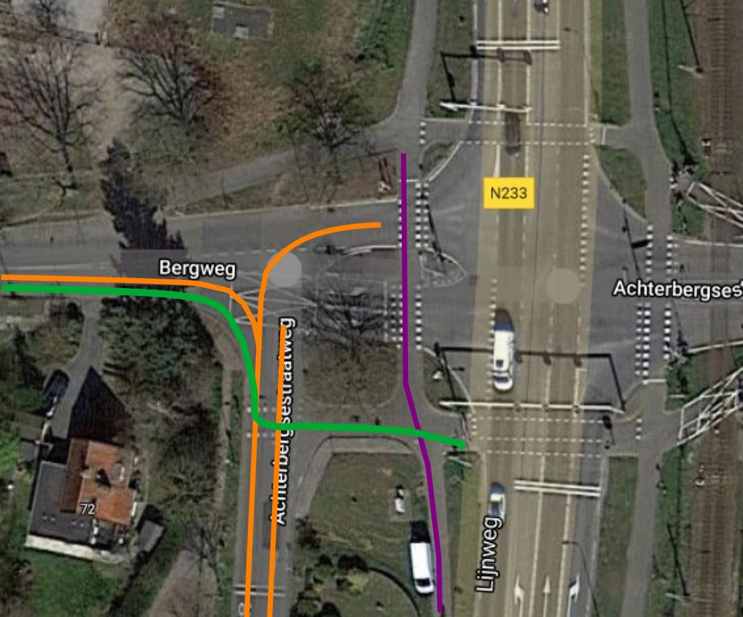 A1 Bergweg satellite annotated.jpg | 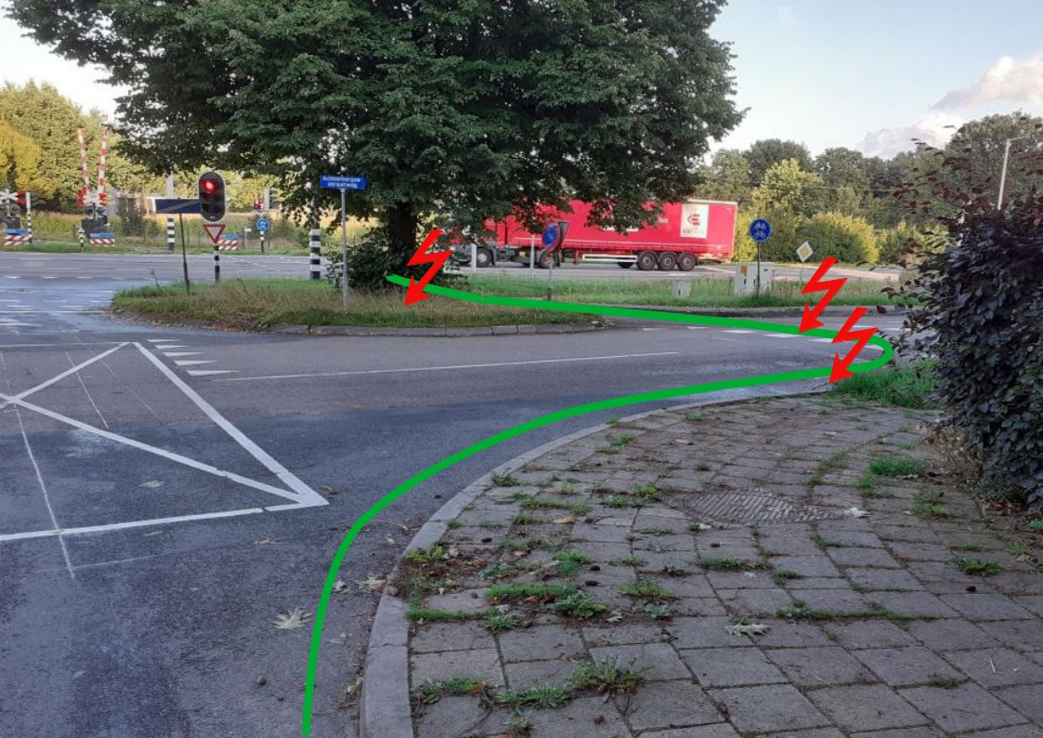 A1 Bergweg annotated.jpg
A2 (G1) | 51.966537, 5.579594 | Rhenen Noord, Achterberg | Oversteek naar Achterbergsestraatweg richting Rhenen | Gevaarlijke en onlogische kruising | gevaar | project | Fietsers vanaf de noordkant (uit Achterberg of Veenendaal) die de Achterbergsestraatweg richting Rhenen centrum willen volgen moeten de Bergweg kruisen. Dit is een hoofdroute(!) van Achterberg naar Rhenen. Maar het is onduidelijk hoe je moet rijden, en er is geen veilige route. (1) De "officiële" route is om op het fietspad langs de N233 te blijven en de stoplichten te gebruiken. Dat betekent héél lang wachten, maar veilig oversteken. Na de oversteek volg je het fietspad rechtsaf, maar dan moet je de Achterbergsestraatweg nog oversteken. Hier is de voorrang onduidelijk (zie ook A1): haaietanden voor verkeer van links maar niet van rechts. En vaak stilstaand verkeer op de oversteek waardoor er geen overzicht is. Kortom, ondanks wachten voor een stoplicht kun je dit kruispunt toch niet veilig passeren. (2) Veel fietsers volgen een andere route: Eerst een klein stukje fietspad langs de Bergweg en dan recht oversteken naar de Achterbergsestraatweg (kan alleen via een geitenpaadje). Dit is de "logische" route als je hier niet bekend bent, en het spaart wachten voor het stoplicht. Maar dan moet je de Bergweg oversteken met verkeer van twee kanten. Gevaarlijk! Je vermijdt zo wel het conflict even verderop omdat je de Achterbergsestraatweg niet meer hoeft over te steken. Kortom, deze logische route is maar een beetje gevaarlijker en véél sneller. | Het moet altijd duidelijk zijn hoe je moet rijden, en geen zoekplaatje zoals nu het geval is! De beste oplossing hier is om fietsers te laten oversteken bij de stoplichten. Maar dan moet de wachttijd acceptabel zijn, en moet je daarna conflictvrij verder kunnen. Provincie en gemeente zijn momenteel gezamenlijk plannen aan het maken voor reconstructie van deze kruising. | 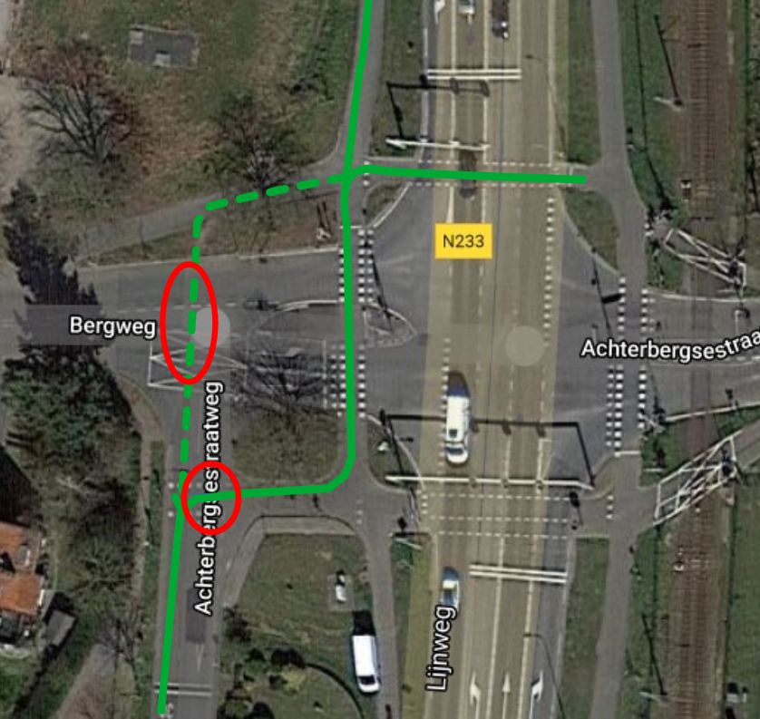 A2 Achterbergse satellite annotated.jpg | 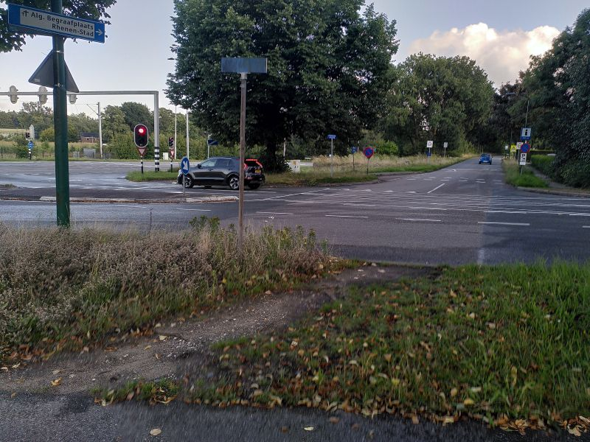 A2 Achterbergse Bergweg IMG_20230807_195837 small
A3 | 51.982518, 5.569451 | Rhenen Noord, Achterberg | Kruising parallelweg N233 (Cuneraweg) / fietstunnel onder N233 | onoverzichtelijke en onlogische kruising; onmogelijke bocht | grote hinder | verbeterpunt | Zie ook A4. Deze kruising is in 2022 opnieuw ingericht. Daarbij is de parallelweg N233 fietsstraat geworden, met 30km/u en voorrang op de zijwegen. Snelheden zijn hier nog te hoog: >30 op de fietsstraat, 60+ op de Meentsteeg. Er rijden hier veel landbouwvoertuigen. Er is ook veel fietsverkeer (scholen!) Rhenen-Veenendaal (N233 fietsstraat) en Rhenen-Ede-Wageningen (Zuidelijke Meentsteeg). Komend vanuit de tunnel moet je als fietser voorrang verlenen aan het kruisend verkeer op de fietsstraat. Maar verkeer van rechts is bijna niet te zien, omdat je feitelijk rechts-achter je moet kijken en de rand van de tunnel het uitzicht beperkt. Je bent tegelijk ook nog aan het klimmen; stoppen op een helling is lastig. Rechtsaf is moeilijk door de scherpe bocht en weinig ruimte. Het kruisende fietsverkeer richting/vanaf het Binnenveld, moet een rare slinger maken omdat de wegen niet recht tegenover elkaar liggen. Van beide kanten moet je dus eerst een bocht naar rechts maken en dan meteen linksaf slaan. Lastig en gevaarlijk. De route wordt ook niet duidelijk aangegeven met belijning en borden. Dit punt is niet alleen hinderlijk voor de vele scholieren. Het is ook een flink obstakel voor "ongewone" fietsen, vooral door de te scherpe bocht naar rechts vanuit de tunnel. In de tunnel zelf ligt er een permanente plas doordat de afvoergoten hoger liggen dan het wegdek; fietsers rijden vaak op de 'verkeerde' weghelft om de plas te ontwijken. In de tunnel is er een stoep, maar op de fietsstraat en de Meentsteeg niet. Voetgangers (en minder-validen!) kunnen nergens heen. Scholieren die op dit kruispunt afspreken staan op de weg te wachten. Daardoor wordt de situatie nòg onoverzichtelijker. | Belemmering voor het zicht weghalen, desnoods spiegel plaatsen. Snelheid remmen op de fietsstraat (nu vaak veel meer dan 30). Route tunnel - Meentsteeg duidelijker aangeven (belijning/borden). Beste oplossing: Kruising Meentsteeg verplaatsen zodat deze tegenover de tunnel uitkomt, met een haakse kruising. Zo is de onmogelijke slinger eruit, en is er meer zicht op de parallelweg (nu verborgen achter de bocht). Voor de veiligheid de route tunnel-Meentsteeg voorrang geven boven de parallelweg. | 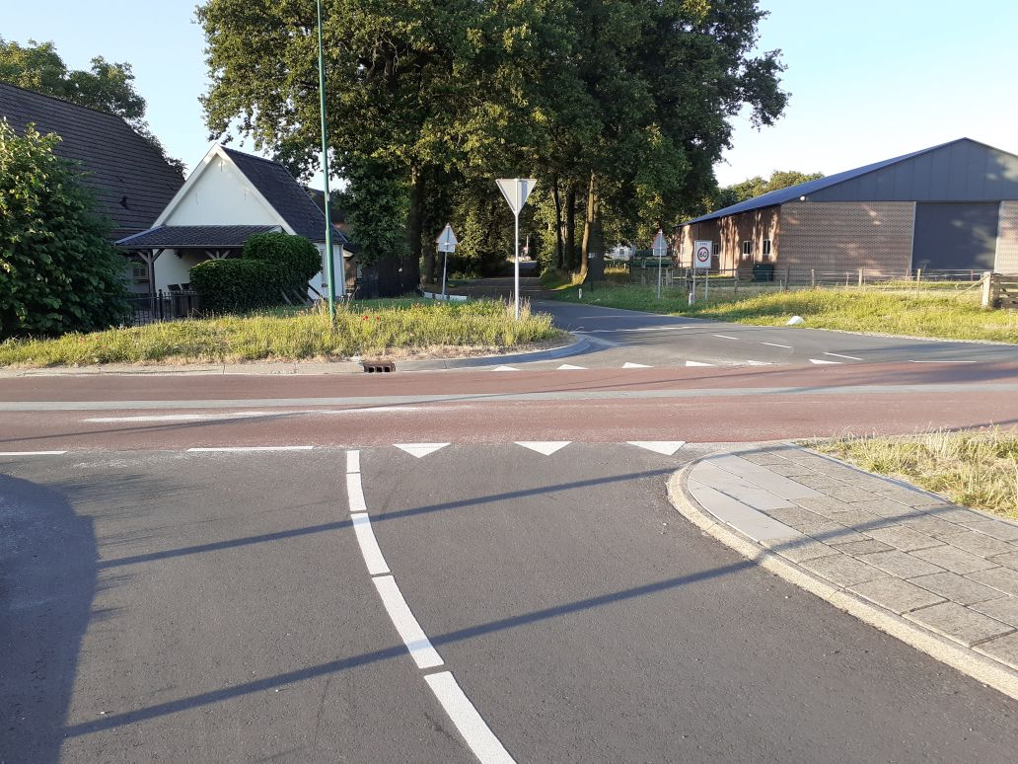 A3 20230626_204057_edit | 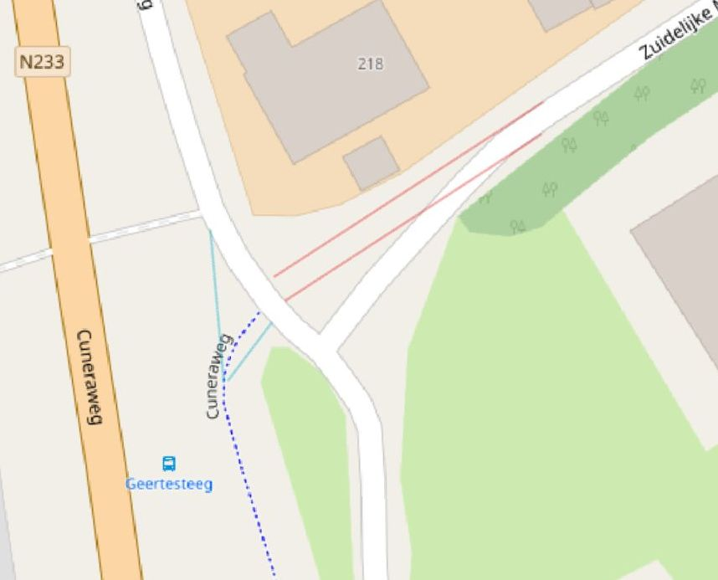 A3 Fietstunnel naar fietsstraat 24-9-2023.jpg
A4 | 51.982443, 5.569611 | Rhenen Noord, Achterberg | Kruising parallelweg N233 (Cuneraweg) / Zuidelijke Meentsteeg | onoverzichtelijke kruising, krappe bocht | grote hinder | Quick Win | Zie ook A3. Deze kruising is in 2022 opnieuw ingericht. Daarbij is de parallelweg N233 fietsstraat geworden, met 30km/u en voorrang op de zijwegen. Snelheden zijn hier nog te hoog: >30 op de fietsstraat, 60+ op de Meentsteeg. Er rijden hier veel landbouwvoertuigen. Er is ook veel fietsverkeer (scholen!) Rhenen-Veenendaal (N233 fietsstraat) en Rhenen-Ede (Meentsteeg). Komend van de Zuidelijke Meentsteeg kan je verkeer van rechts (uit richting Veenendaal) niet goed zien aankomen door knik in de weg. Dit slechte zicht en de knik in de weg, zijn lastig voor verkeer linksaf, maar ook voor fietsers die door de tunnel verdergaan (zie A3). De bocht zowel naar links als naar rechts is krap gemaakt om snelheid te beperken. Dat werkt nog niet: aan de zuidkant is al een flink olifantenpad ontstaan (zie foto). Dit ontwijkende gedrag maakt de kruising gevaarlijker. Update 25-9-2023: Het olifantenpad is inmiddels afgesloten met een hek (zie 2e foto). | Maatregelen om deze situatie te verbeteren zijn: Snelheid remmen op begin van Zuidelijke Meentsteeg; drempel voor de kruising en evt. een spiegel plaatsen. | 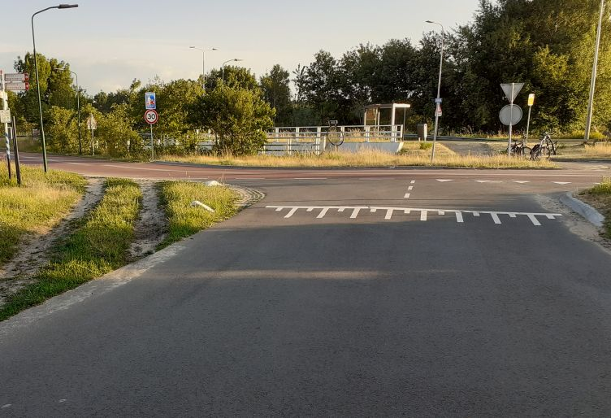 A4 20230626_204346_edit | 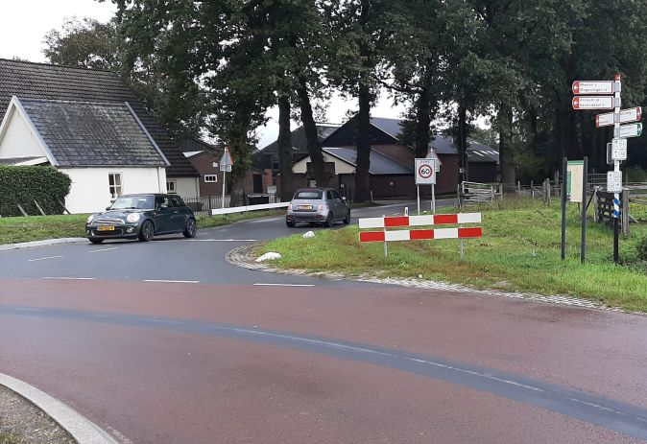 A4 Meentsteeg 20230923_142418 cropped.jpg
A5 | 51.971662, 5.578157 | Achterberg | Kruising Bovenweg / N233 (1e spoortunnel) | onlogisch kruispunt; hoge snelheid | gevaar | verbeterpunt | De Bovenweg kruist het spoor met een tunnel, en de N233 met een "verschoven" kruising. Voor een fiets is de N233 hier moeilijk over te steken door de drukte en hoge snelheden (80+) op de N233. Er is geen vluchtheuvel om halverwege te stoppen. Ook snelverkeer gebruikt de tunnel, en maakt de oversteek voor fietsers/voetgangers extra lastig. (1) Als je als fietser vanuit de tunnel de Bovenweg (westelijk) wil volgen dan moet je een stukje rechtsaf het fietspad volgen, en dan bij de Bovenweg oversteken. Maar: hier ontbreekt een bruikbare oversteekplaats. Veiliger alternatief is direct bij de tunnel oversteken en dan op het fietspad aan de overkant rechtsaf (spookrijden). Een auto van achteren kan extra gevaar opleveren. (2) Als je vanaf de westkant van de N233 naar de tunnel wil is de oversteek eveneens gevaarlijk. Een auto vanuit de tunnel kan extra gevaar opleveren. (3) Aan de westkant van de N233 ligt hier ook een bushalte die erg belangrijk is voor Achterberg. Extra: Voor voetgangers en minder-validen is de oversteek over de N233 extreem gevaarlijk. OV moet bereikbaar zijn! De bushalte aan de oostkant ligt onhandig ver weg. Zonder voetpad erheen, dus alleen bereikbaar met spookrijden op het fietspad. | Wij stellen een combinatie van maatregelen voor: Snelheid verlagen van 80 naar 60 op de provinciale weg. Middengeleider aanleggen zodat fietsers en voetgangers een rustpunt hebben en steeds maar met verkeer uit één richting te maken hebben. Poortje afsluiten voor autoverkeer; vanuit Achterberg zijn er nog 2 andere aansluitingen. Bushalte aan de oostkant dichterbij leggen. Beste oplossing: Bij de kruising oversteeklichten voor fiets en voetganger. Klein stukje 2-richting fietspad aan de westkant om naar de Bovenweg (west) te komen. | 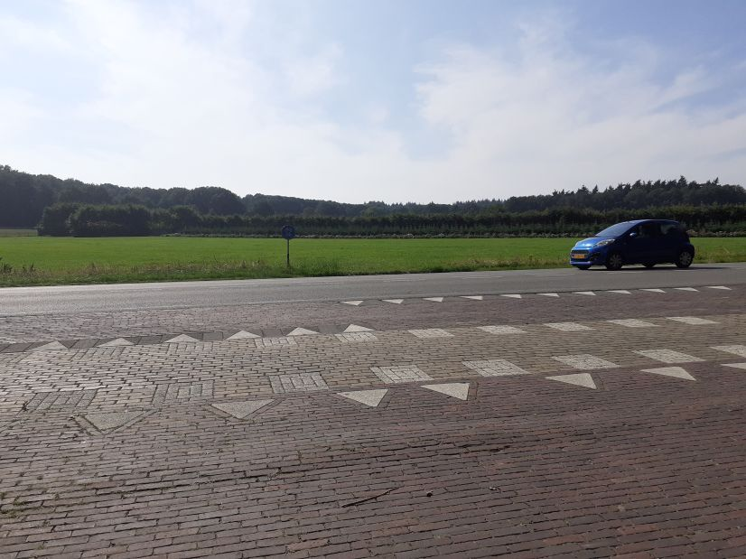 A5 Bovenweg 20230818 small | 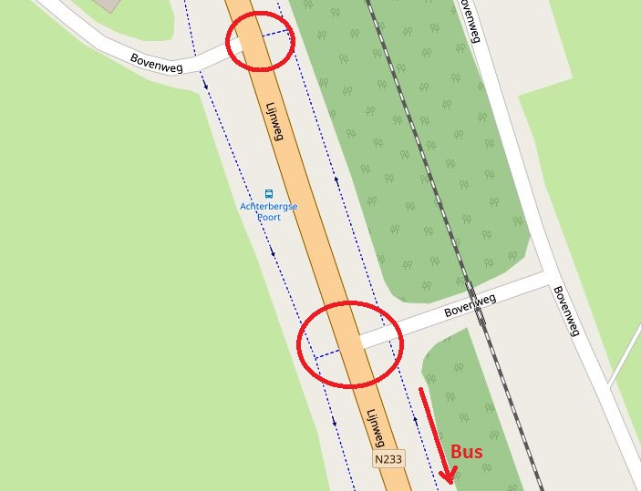 Bovenweg kaartje geannoteerd
A6 | 51.969949, 5.590549 | Achterberg | Kruising Boslandweg / Cuneraweg | onlogisch en onoverzichtelijk kruispunt; hoge snelheid | gevaar | verbeterpunt | Dit is oorspronkelijk een T-kruising met de Cuneraweg als rechtdoor en de Boslandweg als zijstraaat, maar later is het ingericht met Boslandlaan – Cuneraweg zuidwaarts als rechtdoor (met expliciete voorrang) en met de Cuneraweg noordwaarts als zijweg (met haaietanden). Er is een kleine knik gemaakt, maar verkeer van/naar Achterberg ziet de Cuneraweg nog steeds als rechtdoor en houdt zich niet aan de voorrangsregels. Brede wegen en ruime bochten nodigen uit om (veel) harder te rijden dan de toegestane 30 km/uur. Er is beperkt zicht door een hek dichtbij de weg. Voor fietsers is dit kruispunt erg gevaarlijk. Een fietsers die vanaf de zuidkant nadert en “rechtdoor” wil naar de Boslandlaan loopt risico door: (1) achteropkomend verkeer dat inhaalt en meteen afslaat naar Achterberg (snijden); (2) verkeer uit Achterberg dat domweg doorrijdt, ondanks haaietanden; (3) verkeer vanaf de Boslandweg (onzichtbaar!) dat afslaat naar Achterberg. Ook in omgekeerde richting is deze route gevaarlijk, verergerd door de slechtse conditie van de binnenbocht. Bijzonderheid: De binnenbocht is befaamd glad bij lichte vorst, veel fietsers zijn hier onderuit gegaan. | Korte termijn: Zorg sowieso dat de binnenbocht minder snel glad wordt en dat fietsers hier niet zo snel klemgereden worden. Maak de knik in de Cuneraweg groter en verleg de kruising dus een stukje westwaarts. Dat benadrukt wat “rechtdoor” is, en verbeterd het zicht rond de bocht. Daarnaast zijn snelheidsremmende maatregelen rond dit kruispunt noodzakelijk om 30 km/u geloofwaardig te maken. Een middenberm aan de noordkant dwingt verkeer van/naar Achterberg om de bocht goed te maken en voorrang te geven. Een alternatieve oplossing is om bij de kruising een stukje vrijliggend fietspad te maken; en dit aan de noordkant verhoogd aan te leggen. | 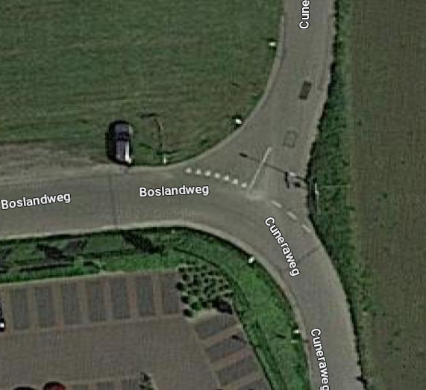 A6 Boslandweg luchtfoto | 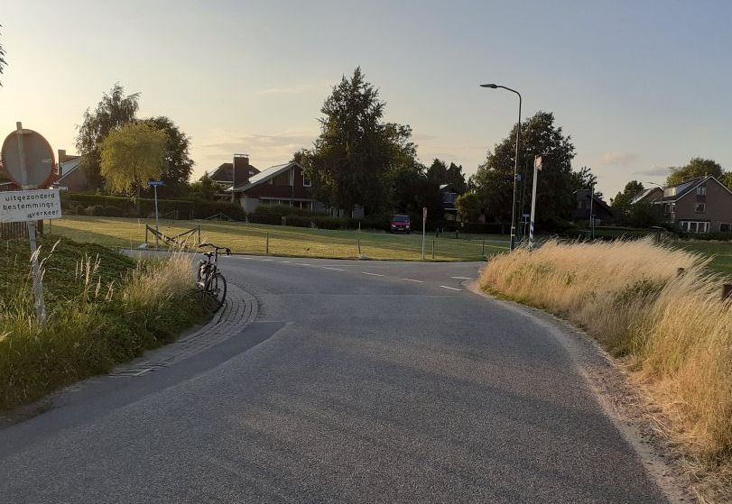 A6 Boslandweg 20230626_210351_edit
C1 (G3) | 51.9579, 5.56575 | Rhenen centrum | Frederik vd Paltshof+Herenstraat: Parkeerplaatsen naast fietsstrook | Gevaarlijke fietsstrook; langsparkeren. | gevaar | project | Heel veel auto’s op de fietsstrook. De parkeerplaatsen naast de fietsstrook zijn smal en geven veel conflicten: openslaande deuren, stilstaan op fietsstrook, etc. Achteropkomende auto's houden geen rekening met uitwijkende fietsers. | De beste oplossing hier is het weghalen van de parkeerplaatsen, en alleen ruimte te maken voor laden/lossen. Een andere, wellicht tijdelijke/korte termijn oplossing is bredere parkeerplaatsen. Alternatief: Scheiding van verkeersstromen door langzaam verkeer een veiliger route te bieden (Bantuinweg?) Zie G3 en G8 | 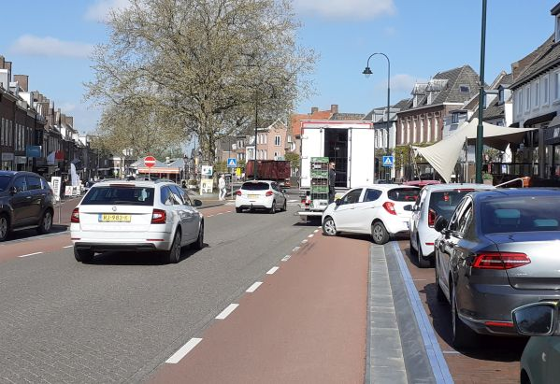 C1 Herenstraat 0 20210513
C2 (G9) | 51.957308, 5.569873 | Rhenen centrum | Rotonde Herenstraat / Nieuwe Veenendaalseweg | Gevaarlijke rotonde | gevaar | project | Gevaarlijke rotonde: auto's (en fietsers) rijden te snel. Afslaande auto's geven vaak geen voorrang aan fietsers die rechtdoorgaan op de rotonde. Het is lastig als fietser goed richting aan te geven en je hand uit te steken wanneer je vanaf de Nieuwe Veenendaalseweg komt, omdat je dan juist je handen nodig hebt om te remmen. Kom je vanuit de Cuneralaan en wil je richting centrum dan moet je de hele rotonde nemen. De bocht naar rechts is veel te krap, zeker voor brede fietsen. Het is logisch dat hier veel fietsers spookrijden of over de stoep gaan. Geen veilige oversteek voor voetgangers. Momenteel is de gemeente bezig met het voorbereiden van herinrichtting van deze rotonde. Het ontwerp is al klaar, en bevat vele verbeteringen. Werkzaamheden worden naar verwachting in 2023 uitgevoerd. | Project reconstructie Nieuwe Veenendaalseweg: nieuw ontwerp voor deze rotonde, met o.a. verhoogde fietspaden en zebra's. Daarnaast: Snelheid op oostelijk deel Herenstraat verlagen naar 30. | 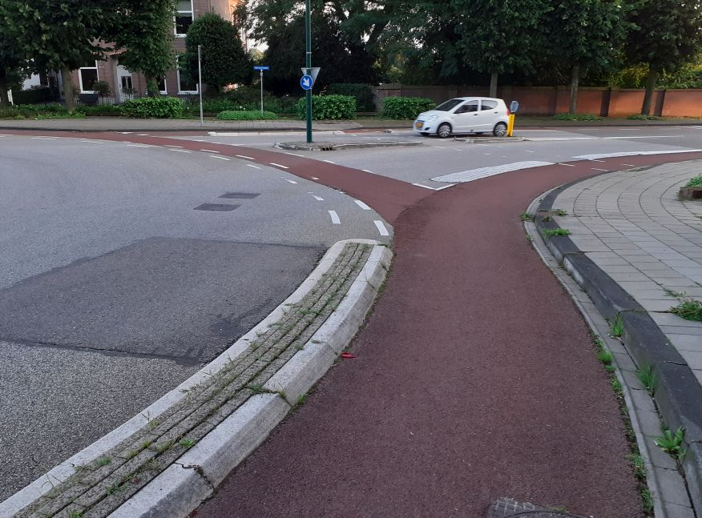 C2 Rotonde Herenstraat 20230807_204152 | 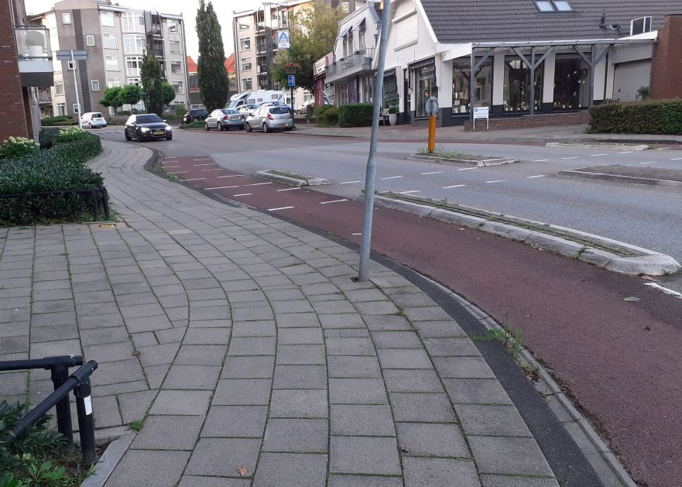 C2 Rotonde Herenstraat 20230807_204158
C3 (G9) | 51.961592, 5.568507 | Rhenen noord | Nieuwe Veenendaalseweg en zijstraten | Gevaarlijke weg | gevaar | project | Zeer gevaarlijke weg voor fietsers, vooral de berg af richting Herenstraat. Weg is deels 50km/u, deels 30. In het 30km/u stuk wordt vaak geen voorrang gegeven aan verkeer van rechts. Snelheidsverschillen zijn groot, ook door de steile helling. Op diverse punten wordt de weg smaller en komen fietsers in de knel. In het verleden zijn snelheidsremmende maatregelen genomen die niet werken, en zelfs de onveilighed vergroten (varkensruggen, bochtjes, versmallingen). De kwaliteit van het wegdek is extreem slecht, met veel gaten en richels, fietsstroken die ineens stoppen, e.d. Grootste gevaar nu zijn de plekken waar varkensruggen hebben gelegen. De weg stulpt uit rond een vluchtheuvel. Fietsers worden naar het klinker-strookje rechts geduwd, maar dat zit vol gaten. Na de vluchtheuvel worden ze gesneden. Momenteel is de gemeente bezig met het voorbereiden van herinrichtting van deze weg. Het ontwerp is al klaar, en bevat vele verbeteringen. Werkzaamheden worden in 2023-2025 gefaseerd uitgevoerd. | Korte termijn: Voor het grootste deel van de weg begint de reconstructie pas over een paar jaar (na MFG etc). Doe nù iets aan het grootste gevaar: maak het wegdek bij de uitstulpingen veilig (asfalt), of haal ze weg en maak er versmallingen van waar de auto achter een fiets moet blijven. Lange termijn: Project reconstructie Nieuwe Veenendaalseweg: nieuw ontwerp bevat o.a. 30km/u op de hele weg, een duidelijke eigen plek voor fietsers, voorrang van rechts op alle kruisingen, verhoogde zebra's. | 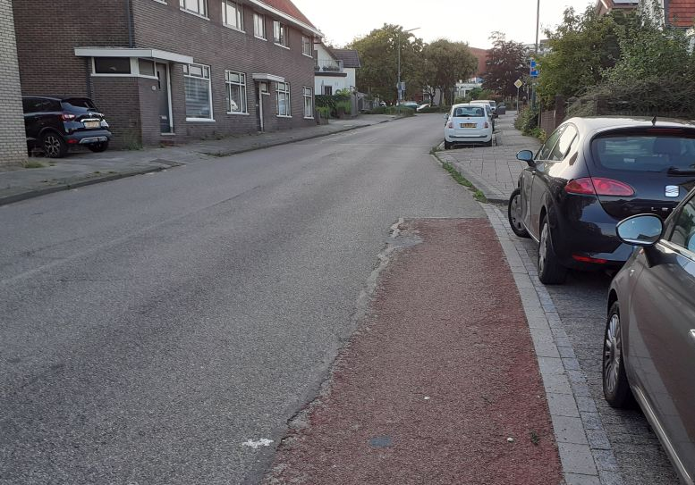 C3 NVweg 20230807_203723 | 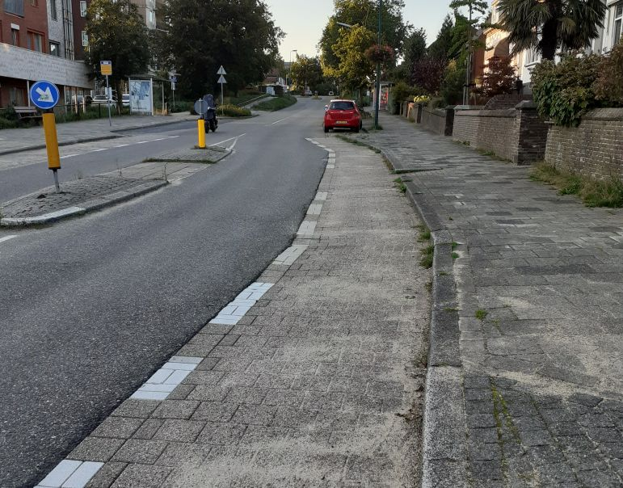 C3 NVweg 20230807_203302
C4 | 51.95447, 5.56832 | Rhenen zuid | Fietspad langs de Rijn tussen Rijnbrug en Rijnstraat | Fietspad veel te smal. Onbruikbaar voor brede/lange fietsen. | grote hinder | Quick Win | Het fietspad langs de Rijn is een landelijke(!) fietsroute door natuurgebied. Maar het is erg smal voor fietsverkeer twee richtingen op, helemaal omdat er op dit pad ook erg veel gewandeld wordt. Door sluisjes aan twee kanten is het onmogelijk hier te komen met een lange fiets (tandem, ligfiets) of brede fiets (bagage, scootmobiel). Fietstoeren langs Rhenen wordt gehinderd. Er is veel behoefte aan een fietsverbinding langs de zuidkant van Rhenen, o.a. voor schoolkinderen. Dit fietspad moet in samenhang gezien worden met Buitenomme, nu een wandelpad. | Fietspad (veel) breder en toegankelijk maken! Zo nodig alternatieve route duidelijk aangeven. Een alternatieve oplossing is om fietsers en wandelaars te scheiden. Maak van Buitenomme / Schoutenboomgaardweg / Cuneralaan een doorgaand fietspad (met ruimte voor wandelaars) en maak het pad langs de Rijn een wandelpad. Deze oplossing is snel te realiseren. | 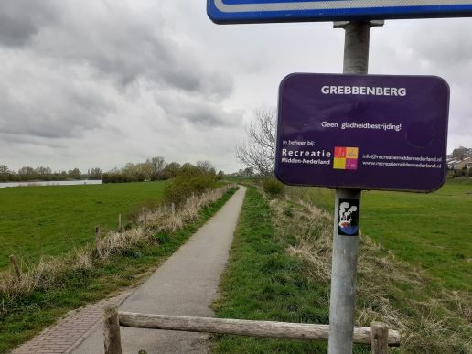 C4 Fietspad langs de Rijn 20220408
C5 | 51.9542835, 5.5765235 | Rhenen zuidoost | Cuneralaan onder Rijnbrug naar fietspad | Gevaarlijke oversteek | ongewenst | verbeterpunt | Wanneer je vanaf de Cuneralaan richting het westen fietst en onder de Rijnbrug doorkomt, wil je rechtdoor fietsen naar het fietspad langs de Rijn (Landelijke Fietsroute!). Dit is een lastige oversteek, want je ziet en hoort de auto's niet aankomen. Voor auto's is het ook niet duidelijk dat hier fietsers oversteken; er wordt zelfs geparkeerd. Het bord "fietspad" staat te ver van de kruising. Zie ook C4 en O1 Toevoeging juli 2023: met extra haaientanden is de bedoeling verduidelijkt, maar veel helpt het niet. | Beste oplossing is hier om het fietspad langs de Rijn "rechtdoor" te maken, en het westelijk deel van de Cuneralaan een zijweg. Auto's hebben hier weinig te zoeken. Dat vereist wel dat het fietspad verbreed wordt (C4). Kort termijn maatregelen: Zo lang dat nog niet gebeurd is snelheid op de Cuneralaan remmen, een spiegel plaatsen en met wegbelijning aangeven dat hier een oversteekplaats voor fietsers is. En zorg dat hier niet geparkeerd wordt! Als voor C4 de alternatieve oplossing gekozen wordt (fietsen via Cuneraweg, wandelpad langs de Rijn) dan vervalt dit item. | 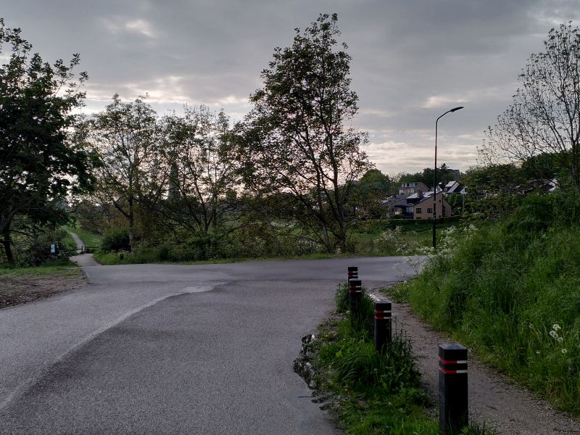 ZO22 Cuneralaan rijnburg small
C6 (G3) | 51.957416, 5.574273 | Rhenen centrum | Herenstraat (oostelijk) nabij Stationsweg | Fietsstrook langs zeer drukke 50km/u weg, met langsparkeren. | gevaar | verbeterpunt | Op een deel van de Herenstraat, oostelijk van het centrum, mag nog 50km/u gereden worden. Een flink deel daarvan heeft geen vrijliggend fietspad maar een fietsstrook. Auto's en vrachwagens rijden hier dus met grote snelheid vlak langs fietsers. De weg is (ook) visueel een GOW50, de adviessnelheid van 30km/u wordt massaal genegeerd. In westelijke richting (bij huisnummer 99) komt het fietspad precies in een bocht bij de rijbaan, waardoor snelverkeer "vanzelf" op de fietsstrook komt. Fietsers worden klemgereden. Het wordt nog gevaarlijker doordat aan beide kanten naast de fietsstrook ook auto's langsparkeren op vrij smalle parkeerplaatsen. Die nemen dus een deel van de fietsstrook en zorgen voor gevaarlijke situaties bij het in en uitstappen. Tegelijk zijn er ook veel uitritten van omwonenden. Op deze plek is veel fietsverkeer, van schoolkinderen (Cuneraschool) tot wielrenners. Voor fietsers in oost-west richting ontbreekt een veiliger alternatief. Oversteken vanaf de Stationsweg (Cuneraschool) en linksaf is gevaarlijk, vooral bij drukte. Op deze weg staan ook dagelijks files, wat leidt tot gevaarlijk gedrag. Door alle genoemde zaken is het hier voor fietsers moeilijk om "linksaf" te slaan, zowel vanuit een zijweg naar de Herenstraat (Stationsweg/Cuneraschool!) als omgekeerd. Een actiegroep van omwonenden vraagt al jaren om een veiliger inrichting. Zij zien dagelijks de (bijna-)ongelukken! | 50 km/u met fietsstrook kan echt niet meer! Snelheid direct naar 30km/u (GOW30), met maatregelen om dit ook af te dwingen. Als dit niet lukt: geen fietsstrook maar vrijliggend fietspad. Langsparkeren naast fietsstrook opheffen of parkeerplaatsen verbreden. Bij zijwegen belijning (verdrijvingsvak?) om linksaf/oversteken te vereenvoudigen. | 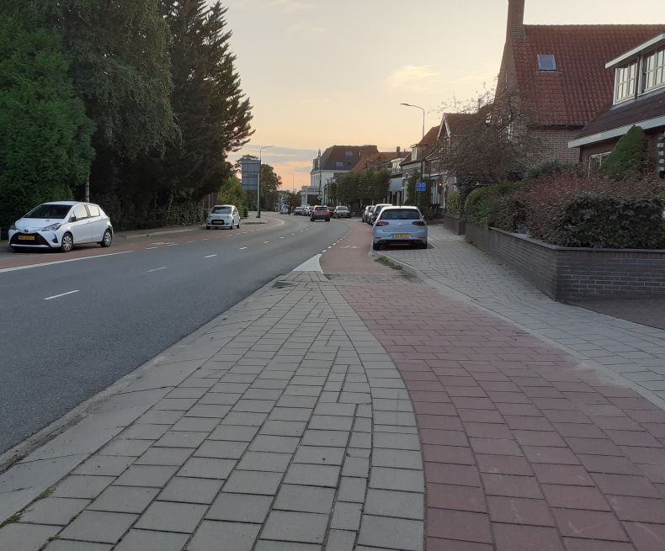 C6 Herenstraat fietsstrook @50 20230807_205502 | 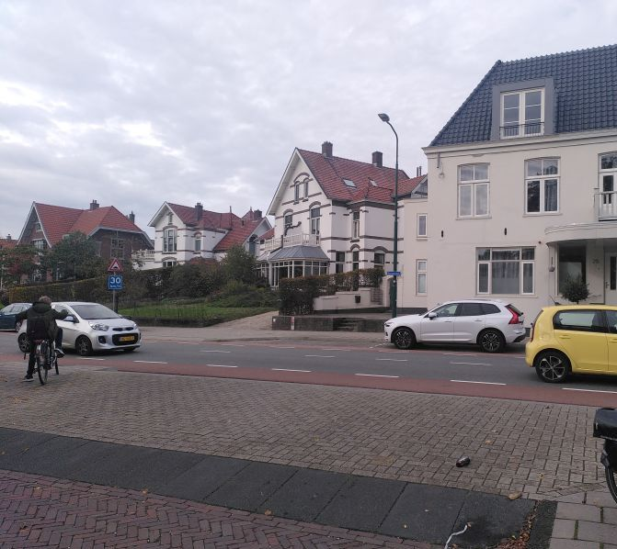 C6 Herenstraat Stationsweg 20221021 small
C7 (G8) | 51.9587, 5.56797 | Rhenen centrum | De Brakken / noordelijke toegang winkelcentrum | Smalle toegang winkelcentrum | grote hinder | Quick Win | Vanaf de inrit naar de parkeerplaats geldt 1-richtingverkeer(!?). Daarnaast ligt een strook met straatklinkers, maar het is niet duidelijk een voetpad; het bord "voetpad" staat pas verderop na de uitrit van de parkeerplaats. Er is ook geen markering of hoogteverschil met de weg en de parkeerplaats. Er is géén doorlopend voetpad vanaf de Bantuinweg. Een fiets gaat hier rechtdoor, auto's slaan rechtsaf naar de parkeerplaats. Maar door het eenrichtingsverkeer mag je niet fietsen. Afstappen en Lopen over het onduidelijke voetpad kan ook niet, want er is geen ruimte om af te stappen! Eerst moet een fiets dus "verdwijnen" om 20m verder op het voetpad lopend weer te verschijnen. Bij de uitrit van de parkeerplaats is een conflict met uitrijdende auto's omdat de voorrang onduidelijk is. Het zou logisch zijn als een fiets/voetganger voorrang heeft op auto's vanaf een parkeerplaats, maar er is hier geen uitrit-constructie en ook geen borden/markering.. Vervolgens door een smalle doorgang tussen twee muren, ongeschikt voor fietsers. Met een brede of zware fiets kom je hier echt niet door. Lopend al helemaal niet, want dan ben je breder. En dat terwijl er ruimte genoeg is hier. Die boodschappenkarretjes horen op de parkeerplaats! | Maak duidelijk wat hier als stoep bedoeld is, en wat als rijweg. Haal de rare versmalling weg; winkelwagentjes kunnen best op de parkeerplaats (net als vroeger). Maak duidelijk hoe fietsers en voetgangers langs de in/uitrit van het parkeerterrein moeten, en maak de voorrang duidelijk. Betere toegang voor fietsers tot hele winkelcentrum -> "fiets te gast". Zie G8 | 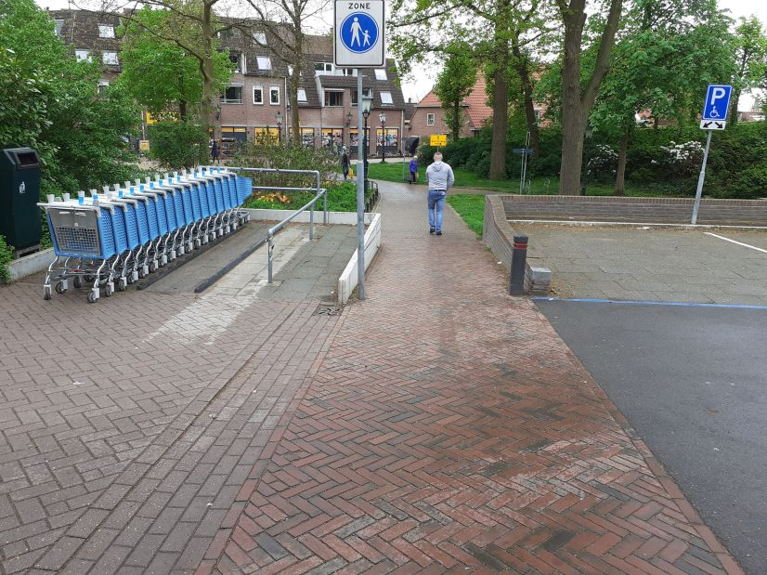 C7 De Brakken 20210511 | 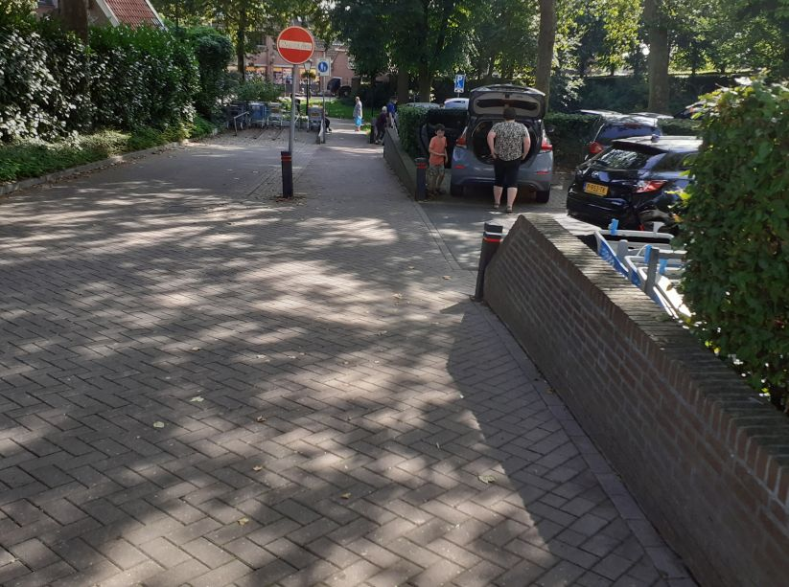 C7 de Brakken 20230818 small
C8 | 51.959676, 5.573852 | Rhenen centrum | Achterbergsestraatweg, van Prins Bernhardstraat tot Prunuslaan) | Wegversmalling door massaal parkeren en grote snelheidsverschillen door steile helling leiden tot gevaarlijk inhalen. | grote hinder | verbeterpunt | Dit gedeelte van de Achterbergsestraatweg is een belangrijke doorgaande route, voor snelverkeer en fietsers. Voor veel jonge fietsers is het ook de route naar school. De weg hier is erg steil. Aan de westkant wordt intensief geparkeerd in kleine parkeerhavens; er is onvoldoende ruimte om uit te wijken voor tegenliggend verkeer. Aan de oostkant is parkeren niet toegestaan. Er is geen belijning op de weg, waardoor het breder lijkt dan het is. Naast de rij geparkeerde auto's blijft nèt genoeg ruimte voor twee tegenliggende auto's, maar niet genoeg om dan ook nog een fiets in te halen. Fietsers bergop gaan langzaam (en soms slingerend) naar boven. Auto's bergop willen snel maar kunnen moeilijk inhalen; dit leidt tot gevaarlijk gedrag. | Geef fietsers bergop een duidelijke eigen plek op de weg, bijvoorbeeld een fietsstrook. Beste oplossing: Wegaanleg als de Beukenlaan. maar dan met goot in de parkeervakken. Alternatief: Benadruk met een "midden"streep en belijning voor langsparkeren dat hier feitelijk twee smalle rijstroken beschikbaar zijn, waardoor inhalen niet altijd mogelijk is. | 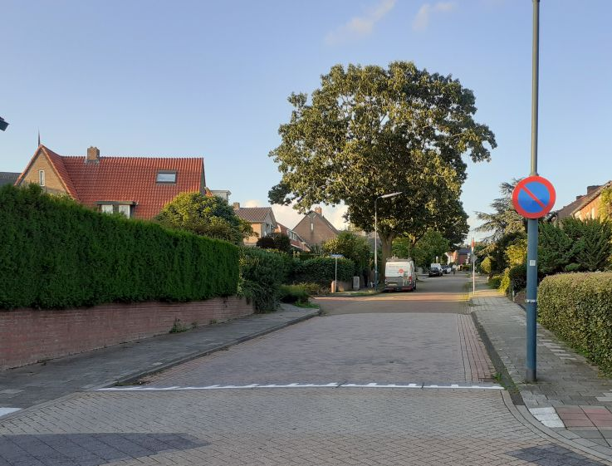 C8 Achterbergse 20230807_202647 | 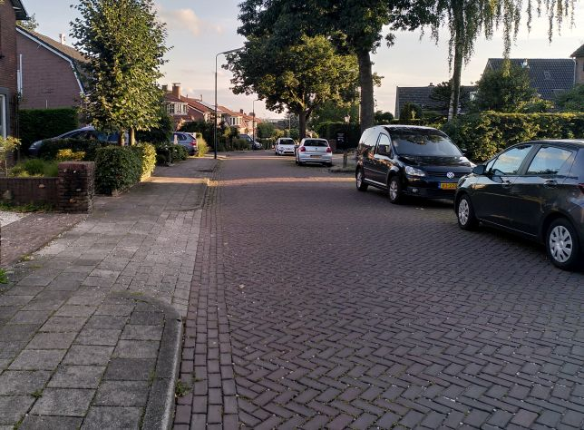 C8 Achterbergse hoog IMG_20230807_202055 small
C9 | 51.955697, 5.576597 | Rhenen centrum | kruising Trambaanweg / Parallelweg | onoverzichtelijke en onlogische kruising | grote hinder | Quick Win | De hoek Trambaanweg / Parallelweg lijkt een haakse bocht, maar is door een fietspad naar de Rijnbrug feitelijk een T-kruising. Het fietspad is smal en onopvallend, de bocht wordt geaccentueerd door stoepranden. Door deze weginrichting is de voorrang in deze situatie onduidelijk. Complicaties: De bocht is zo scherp dat je niet om-de-bocht kan kijken. Door geparkeerde auto's op de Parallelweg, te hard rijden, èn de weginrichting nemen auto's de bocht naar de Trambaanweg te ruim. (1) Fietsers op de Parallelweg die naar de Rijnbrug willen worden gesneden door rechtsafslaande auto's. Ze moeten voorrang geven aan kruisend verkeer van de Trambaanweg, maar ze kunnen elkaar niet tijdig zien, en het is vanuit de Trambaanweg onduidelijk waar die fietser heen wil . (2) Fietsers vanaf de Trambaanweg in gevaar door tegenliggende auto's om de bocht. Ze kunnen elkaar niet tijdig zien en auto's nemen die bocht ruim. Zie ook O14 | In de huidige situatie zou een spiegel al veel helpen (korte termijn/tijdelijke maatregel). Maar dit punt moet echt anders worden ingericht, bijvoorbeeld: * Duidelijk inrichten als T-kruising, zodat iedereen het snapt. * De bocht duidelijk "rechtdoor" maken en het fietspad een zijweg. Maar dan is een veilige opstelplaats/voorsorteerstrook voor fietsers nodig. * Deze wijk inrichting met 1-richtingverkeer (niet voor fietsers) circulatieplan. De Parallelweg dan alleen in zuidelijke richting. * Het fietspad van de Parallelweg naar de Rijnbrug verplaatsen, en veilig bereikbaar maken. Het reguliere fietspad naar de Rijnbrug ligt er vlak naast... | 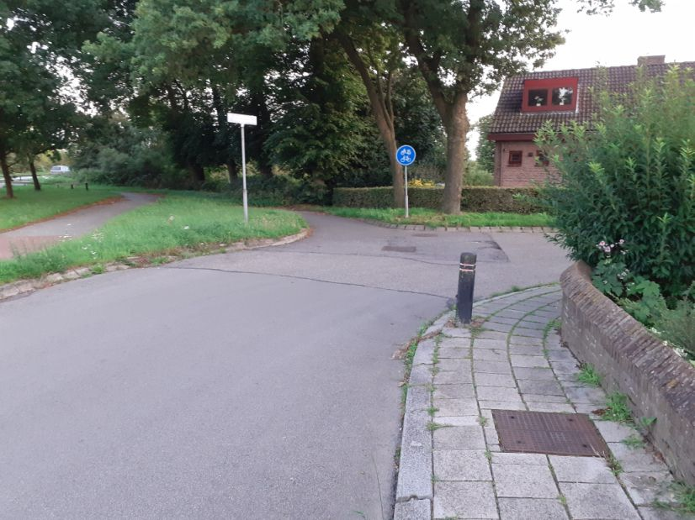 C9 Parallelweg-Trambaanweg 20230807_210246
E1 (G4) | 51.985194, 5.493661 | Elst | Rijksstraatweg/Elsterstraatweg N225 (Elst) | Te smalle fietsstrook naast te smalle rijbaan en nauwelijks voetpad. | gevaar | project | Het smalste deel van deze weg is 30-km zone, maar er wordt veel te hard gereden. Fietsers rijden hier op de weg wat tot onveilige situaties leidt. Er is niet genoeg ruimte voor een auto/vrachtwagen om een fiets in te halen als er een tegenligger is, maar de weginrichting suggereert dat het wèl kan. De fietser wordt van de weg gedrukt, maar kan niet eens uitwijken naar het voetpad. | Zie G4. Hier is een radicaal andere weginrichting nodig om te zorgen dat (1) de snelheid omlaag gaat, en (2) niet ingehaald wordt als dat niet kan. Of de fietsstroken weghalen, en duidelijk maken dat auto's achter fietsen moeten blijven (met bijvoorbeeld een flinke middelstreep); Of de fietsstroken breed maken (minstens 1.25m), met alleen een smalle grijze rijbaan ertussen; Of breed voetpad met fietser-te-gast; Of met stoplichten zorgen dat snelverkeer beurtelings in één richting rijdt. | 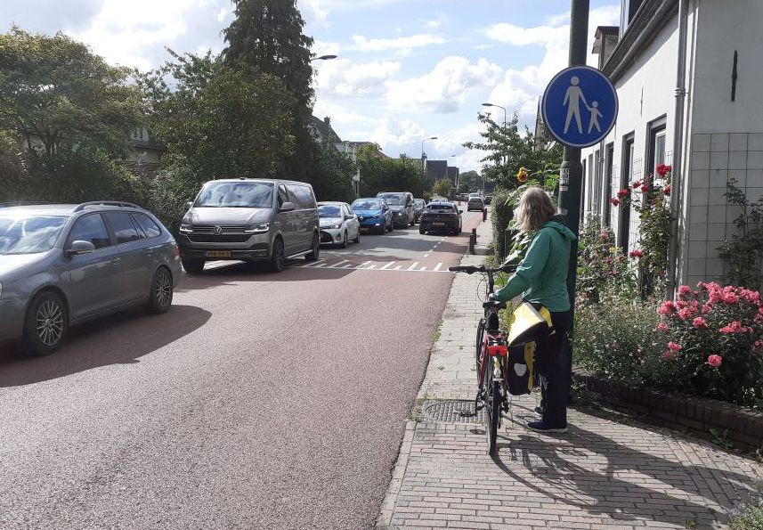 Rijksstraatweg 20230804_170234 | 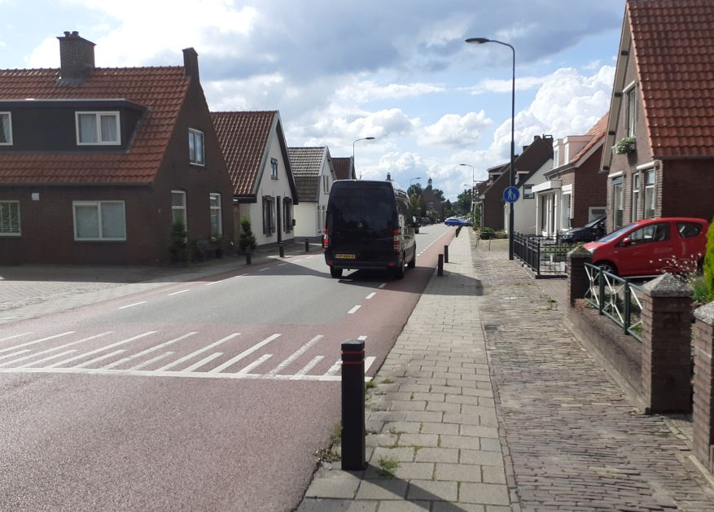 Rijksstraatweg 20230804_170026
E2 (G4) | 51.984354, 5.497400 | Elst | Rijksstraatweg/Elsterstraatweg N225 (Elst) | Gevaarlijke en onduidelijke wegversmalling | gevaar | project | Nabij de begraafplaats in Elst wordt de Rijksstraatweg veel smaller: te smal voor 2 auto's plus een fiets. Fietsers worden vanaf een vrijliggend fietspad hier de weg op geduwd, en kunnen bij gevaar niet uitwijken door de paaltjes. Voor achteropkomende auto's is de versmalling onduidelijk en komen fietsers onverwacht vóór ze; de bushalte maakt de situatie extra onoverzichtelijk. Hier komt nog bij dat precies hier de overgang van 50 km/u naar 30 is; auto's rijden hier dus massaal 50+. De fiets-suggestiestrook is veel te smal. Dit suggereert ten onrechte dat er genoeg ruimte is om een fietser in te halen. | Zie G4. 50 km/u met fietsstrook kan echt niet meer! Auto's MOETEN hier achter een fietser blijven als er een tegenligger is. Maak dat duidelijk. Snelheid omlaag. Dwing een snelheid van maximaal 30km/u af. Breidt de 30km-zone verder oostwaarts uit, minstens tot de rotonde N416. Verwijder op dit hele traject de te smalle suggestiestroken, of maak ze minstens 1.25m breed. | 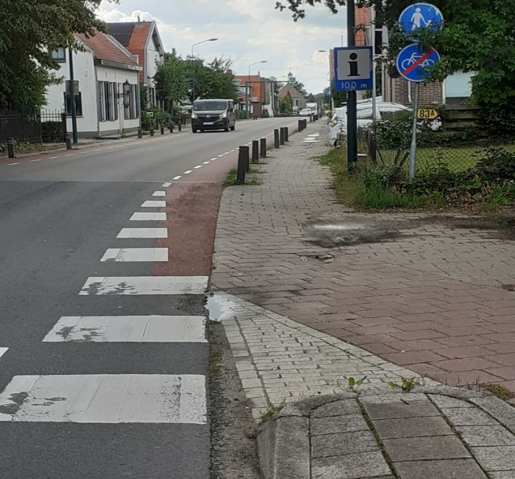 Rijksstraatweg 20230804_164354
E3 | 51.986765, 5.505532 | Elst | Franseweg (Elst) | Gevaarlijke weg | grote hinder | Quick Win | De Franseweg is een belangrijke fietsverbinding, zowel voor lokaal als doorgaand fietsverkeer. Het is de enige mogelijkheid voor fietsers om de gevaarlijke Rijksstraatweg te vermijden. In 2022 is deze weg opnieuw ingericht als fietsstraat, maar met gebreken; het uitgangspunt “fietser centraal, auto te gast” is niet gehaald. (1) Het wegdek heeft te grote hoogteverschillen tussen klinkers, vooral rond putten en de middengoot. Valgevaar. (2) Plantebakken zijn gebruikt om snelheid te remmen, en bieden parkeergelegenheid. Maar soms dwingen ze de fiets in de middengoot of put. Zichtbaarheid bij donker is onvoldoende. (3) Er wordt nog steeds te hard gereden. | (1) Herstel het wegdek. (2) Plantenbakken zichtbaarder maken. Middengoot nabij plantenbakken gladder maken. (3) Doorgaand autoverkeer tegengaan door 1 of meer knips. | 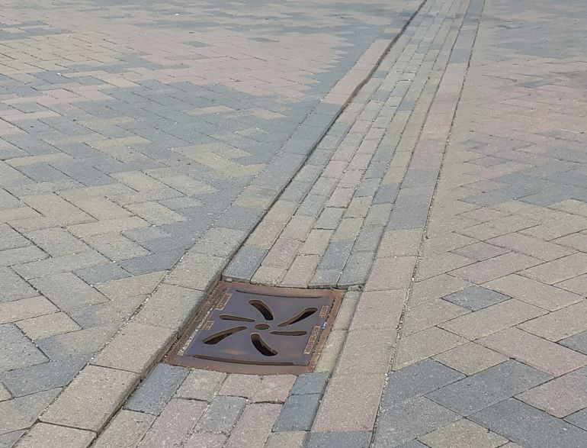 Franseweg put+goot 20230804_162641 | 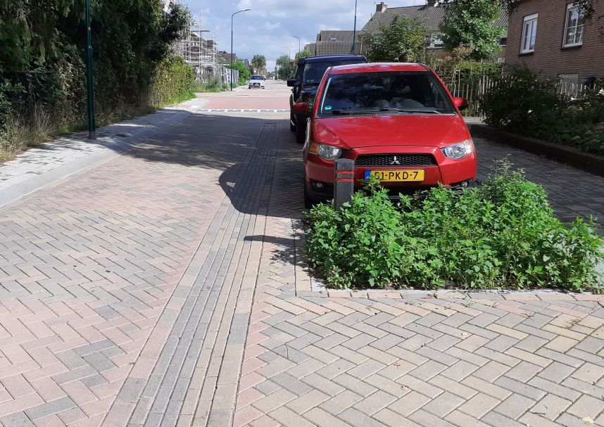 Franseweg planten+goot 20230804_163008
E4 | 51.985634, 5.508339 | Elst | Franseweg (Elst) kruising Veenendaalsestraatweg N416 | Gevaarlijke kruising | gevaar | verbeterpunt | De route Franseweg/Zwijnsbergen is een belangrijke fietsverbinding, vooral voor fietsers die de gevaarlijke Rijksstraatweg willen vermijden. De oversteek van de N416 is breed en er wordt erg hard gereden (officieel 50, maar de weginrichting laat 80 toe). Het is vaak niet mogelijk in één keer over te steken. Maar er is weinig ruimte om halverwege veilig te stoppen. De bushalte richting Veenendaal is voor minder-validen erg slecht bereikbaar. Waarom is hier geen zebra? Ten zuiden van de Franseweg zou de snelheid op de N416 naar 30km/u moeten, want duidelijke woonzone (met uitritten) èn geen vrijliggend fietspad (oostzijde). | Snelheid remmen op N416: ten noorden van de kruising 50 afdwingen (drempel?); vanaf de kruising zuidelijk maximumsnelheid naar 30. Desnoods middengeleider of vluchtheuvel met voldoende opstelplaats (ook voor bijzondere fietsen!). Alternatief is een oversteek-stoplicht dat fietsers (en voetgangers) "op verzoek" groen geeft. | 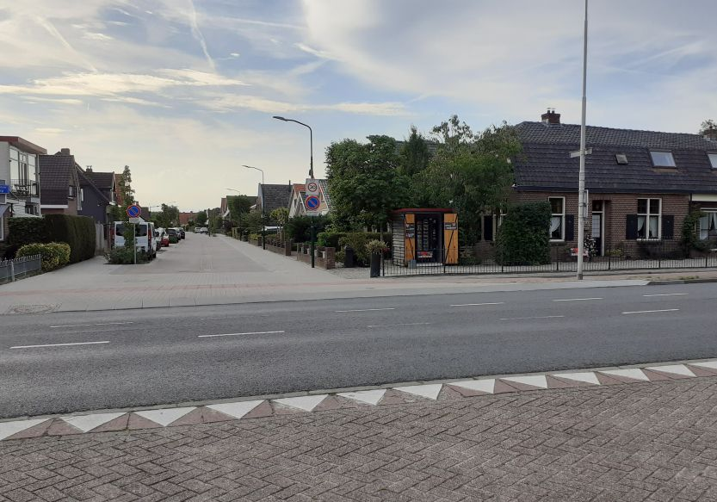 Franseweg - N416 20230711_191906 | 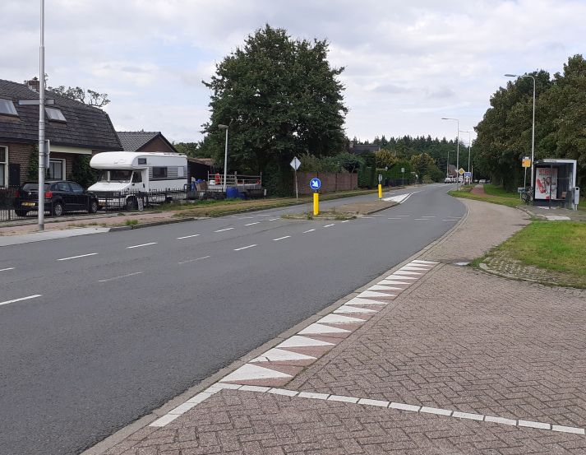 Franseweg - N416 20230804_163650
E5 | 51.988075, 5.483742 | Elst | Fietspad Elsterstraatweg bij De Oude Weg (Elst) | Slecht ontworpen oversteek | gevaar | verbeterpunt | Het vrijliggende fietspad langs de N225 gaat ter hoogte van de Oude Weg over van een 2-richting fietspad (westelijk) naar 1-richting fietspaden. Fietsers vanuit richting Amerongen moeten oversteken. Op dit deel van de N225 wordt erg hard gereden, officieel 50, maar de situatie nodigt uit (veel) harder te rijden. De verplichte oversteek heeft 3 problemen: (1) De oversteek is haaks en te krap, zeker voor niet-standaard fietsen. Ook voor snelle (race)fietsen erg vertragend. (2) Veel doorgaande fietsers willen niet verder langs de N225 door Elst (gevaarlijk, zie E1); ze rijden via de Bosweg. 2x oversteken in 50m doet niemand. (3) De nadelen en gevaren van deze verplichte oversteek worden volledig op de fietser afgeschoven. Veel fietsers negeren daarom de oversteek, spookrijden op het fietspad tot de Bosweg, en gaan dan linksaf of steken de N225 schuin over. | Laat het 2-richting fietspad doorlopen tot de Bosweg. Maak daar een veilige oversteekplaats. Bijvoorbeeld door fietsers voorrang te geven en de oversteek verhoogd aan te leggen. Alternatief: mini-rotonde. Dwing de maximumsnelheid van 50km/u af. | 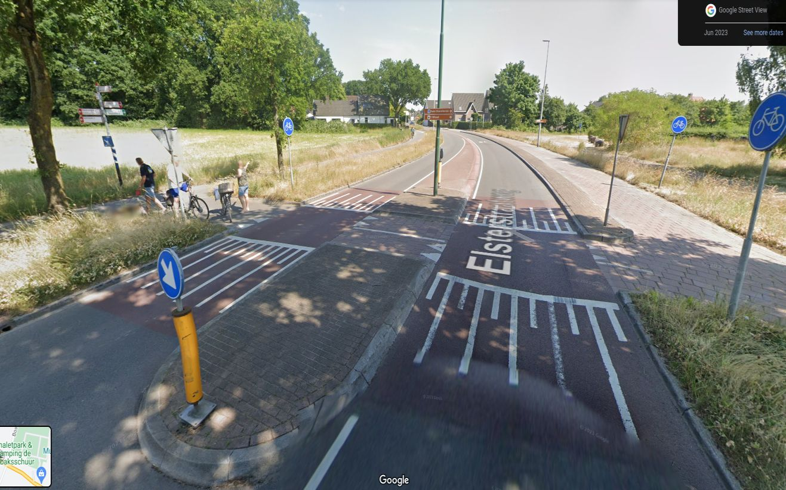 Elst Oude Weg.jpg | 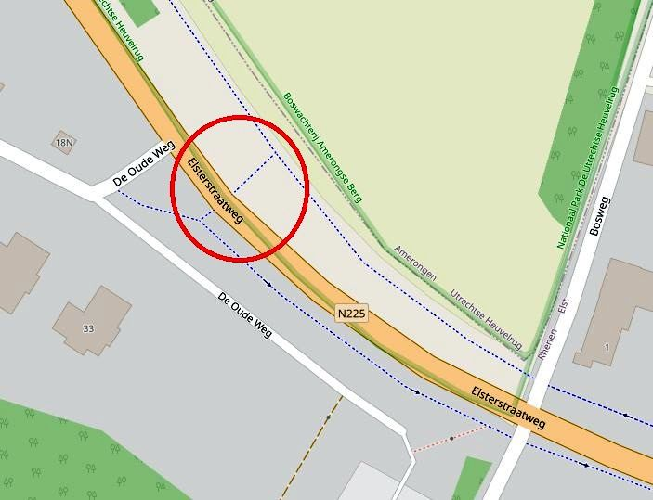 Elst Oude Weg kaart annotated
E6 | 51.985306, 5.496150 | Elst | Winkelgebied Elst | Winkelgebied slecht toegankelijk voor fietsers | ongemak | Quick Win | De winkels/supermarkt zijn slecht bereikbaar (over de parkeerplaats of over de stoep?). Er zijn te weinig fiets-parkeerplekken, en ze zijn vrijwel onbruikbaar (slecht onderhouden klemmen). Geen ruimte voor bijzondere fietsen (scootmobiel, bakfiets, aanhanger). Al in 2018 werd hier over geklaagd. Reactie gemeente: "Parkeerplekken nemen we mee bij een eventuele herinrichting." Maar in het Centrumplan Elst (schetsplan 2023) ontbreken parkeerplekken voor fietsers. | Korte termijn: Vervang NU de slechte klemmen door goede beugels of klemmen. Markeer plekken voor grotere fietsen. Zorg bij uitwerking van het Centrumplan dat parkeerplekken voor fietsers en de toegankelijkheid in het ontwerp worden meegenomen (langere termijn). | 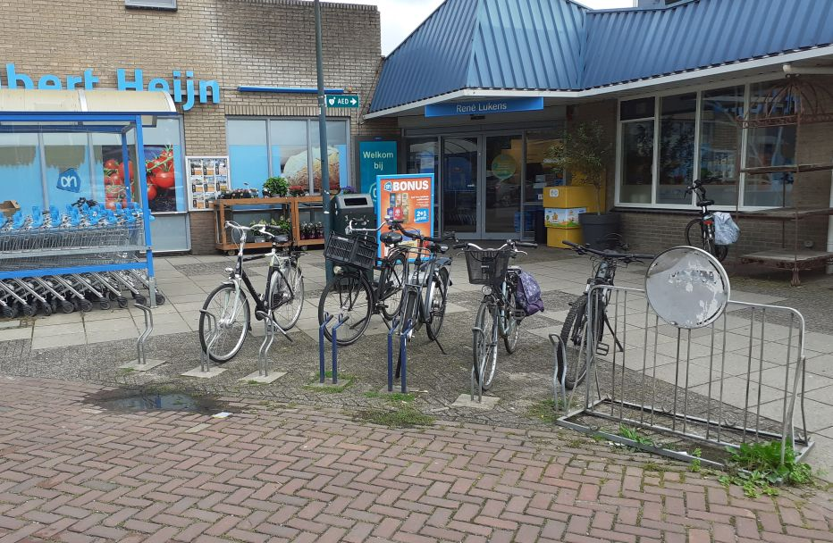 Elst AH fietsenstalling 20230804_164811 | 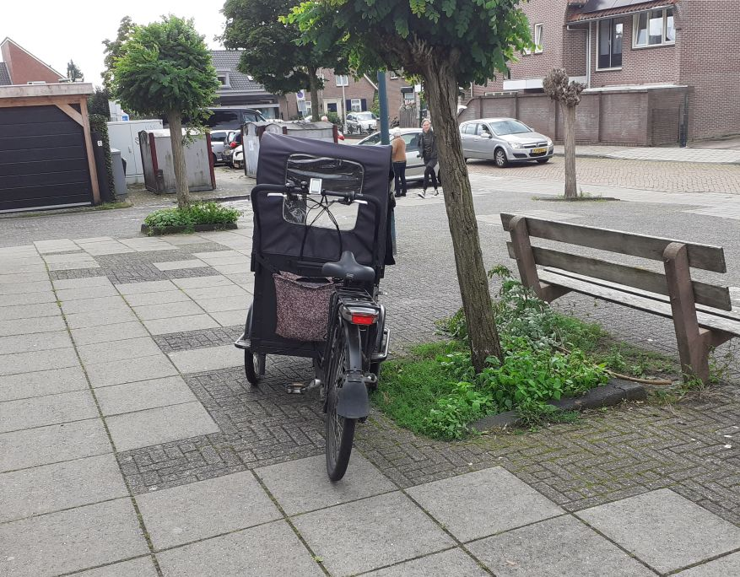 Elst winkelcentrum bakfiets 20230804_165249
N1 | 51.972045, 5.564413 | Rhenen noord | kruising Nieuwe Veenendaalseweg / Bergweg | Gevaarlijke en onoverzichtelijke kruising | gevaar | verbeterpunt | Komend van de Bergweg moet je de Nieuwe Veenendaalseweg oversteken om het 2-richting fietspad te bereiken. Verkeer van rechts kan je niet tijdig zien door een bocht in de weg. Het kruisend verkeer rijdt hier erg hard; omdat dit kruispunt op de rand van de kom ligt vaak harder dan 50. Dit maakt de oversteek gevaarlijk. Daarbij komt dat het voor een fietser niet duidelijk is hoe je moet rijden. De inrit naar het fietspad is veel te smal en je moet een stuk naar links om er te komen. Het fietspad aan de overkant met bord Verplicht Fietspad en de inrit zijn in het donker niet opvallend. De kruising is dus onoverzichtelijk. | Spiegel plaatsen. Snelheid remmen en/of een veilige opstelplaats maken tussen de rijstroken. Belijning op de weg om fietsroute aan te geven. Opening naar fietspad verbreden of twee aparte oversteken maken. Een grote verbetering hier is om de parallelweg langs de Bergweg door te trekken tot de Nieuwe Veenendaalseweg, met fietsverkeer in 2 richtingen. | 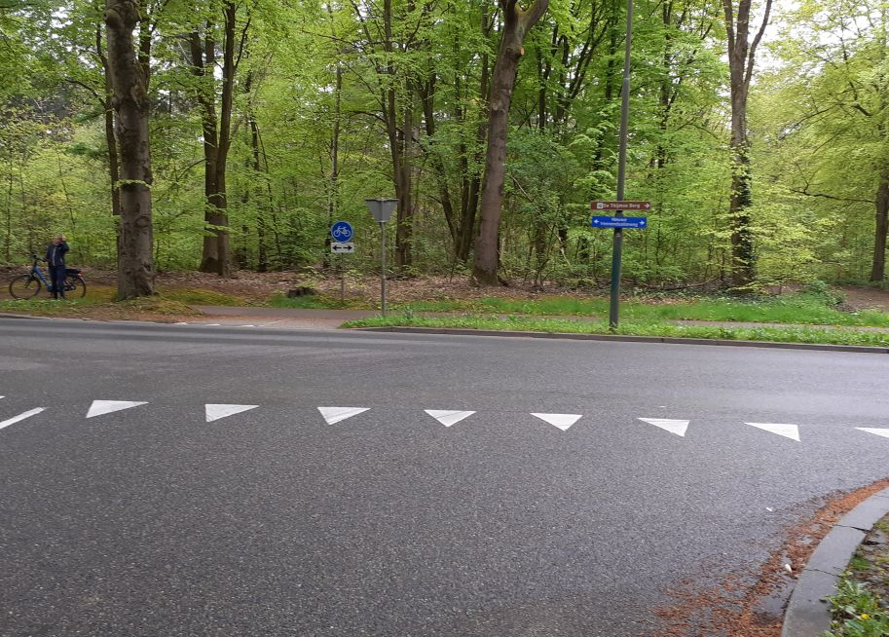 N1 Bergweg 20230626
N2 | 51.975503, 5.564226 | Rhenen noord | Kruising Nieuwe Veenendaalseweg / Verlengde Oude Veenendaalseweg (bij Thijmse Berg) | Gevaarlijke kruising | gevaar | verbeterpunt | Veel fietsers, waaronder veel schoolkinderen, steken hier over. Ze gebruiken de Verlengde Oude Veenendaalseweg omdat die minder steil is dan de Nieuwe Veenendaalseweg. Auto’s rijden hier erg hard; buiten de kom dus 60+. De middengeleiders suggereren dat je halverwege de oversteek kan stoppen, maar er is te weinig ruimte. | Gezien het belang van deze schoolroute zou hier meer prioriteit aan de fiets gegeven moeten worden. Snelheid remmen, bijvoorbeeld met echte drempels ipv alleen suggestie-strepen. Een opstelplaats tussen de rijstroken is hier een optie, maar die moet dan plaats bieden aan meerdere fietsers. Een verkeerslicht (oversteeklicht) is een veiliger alternatief. | 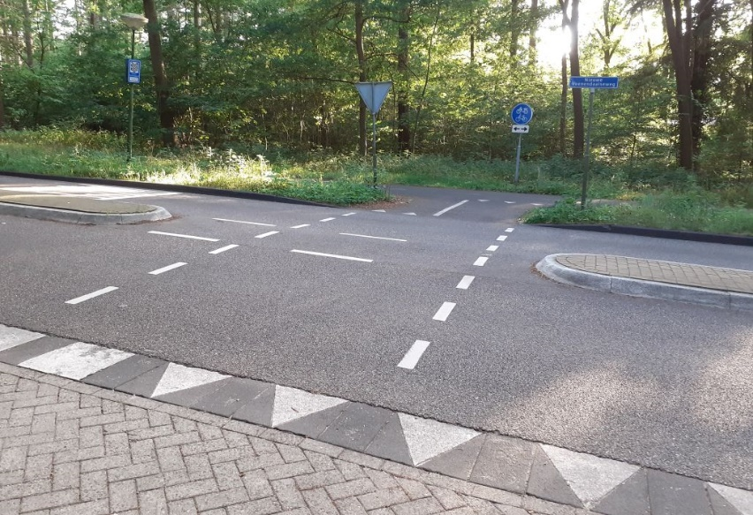 N2 20230626_201445_edit
O1 | 51.954114, 5.577506 | Rhenen zuidoost | kruising Zwarteweg / Cuneralaan (Rijnbrug) | Gevaarlijke kruising | ongemak | Quick Win | De Cuneralaan loopt onder de Rijnbrug door en dan verder langs de Rijn. Dit is de enige(!) autoluwe oost-west verbinding in Rhenen, is een schoolroute, en is onderdeel van een belangrijke (landelijke) fietsroute. Autoverkeer hier is vooral bestemmingsverkeer, verder sluipverkeer. De kruising met de Zwarteweg is feitelijk een T-kruising. Maar omdat de Cuneralaan oostelijk van de kruising smaller is en doodloopt voor auto's ontstaat onduidelijkheid wat hier "rechtdoor" is. De vormgeving van de kruising (verschillende wegbreedte, ruime bocht) geeft de verkeerde indruk. Inrichting is voor 50 km/u. Verkeer vanaf de Zwarteweg rijd snel (heuvelaf), en is slecht te zien van onder de brug. Update medio 2023: Op de Zwarteweg staat nu wel een bord dat waarschuwt voor fietsers op de Cuneralaan. | Fietsverkeer hoort hier prioriteit te krijgen boven snelverkeer, met aangepaste snelheid. Kruising inrichten met voorrang voor het verkeer op de Cuneralaan; haaietanden (en drempel) onderaan Zwarteweg; scherpere bocht vanaf Zwarteweg rechtsaf. De Cuneralaan vanaf Schoutenboogaardweg tot huisnr 69 (B&B Trouwborst) inrichten als fietsstraat. Zwarteweg tussen Zanglijster en Cuneraweg snelheid remmen, visueel versmallen, eventueel fietsstraat. En laat rechtdoorgaande fietsers langs de gevaarlijke versmalling+drempel bij de Zanglijster gaan. | 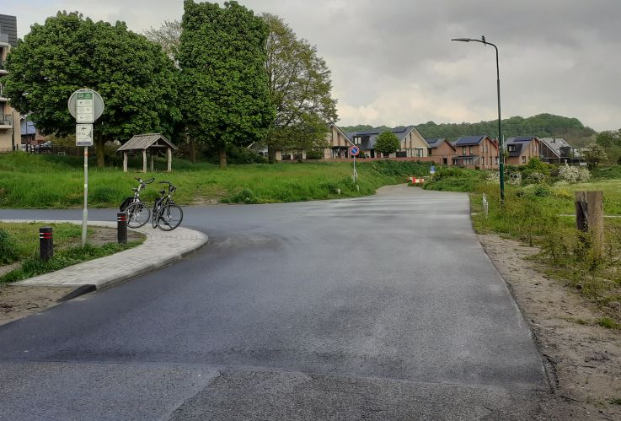 O1 Cuneralaan-Zwarteweg 20230510_191236 |  O1 Zwarteweg laag 20230818 small
O2 | 51.95581, 5.57781 | Rhenen zuidoost | kruising Zwarteweg / afslag N233 | Onduidelijke en gevaarlijke oversteek. Doorstroming van auto's heeft hier voorrang gekregen boven veiligheid van fietsers! | gevaar | verbeterpunt | Doorstroming van snelverkeer van/naar de N233 heeft hier alle aandacht gekregen; veiligheid van fietsers is vergeten! Er zijn wel stoplichten waar een fiets veilig de afslag kan oversteken maar dat is een (te) grote omweg; als je hier niet vaak komt zie je het stoplicht niet eens. De wachttijd is erg lang, en juist hier ligt vaak een grote plas over het hele fietspad. Door de onoverzichtelijke inrichting kom je als fietser makkelijk midden tussen druk snelverkeer te zitten. Zuidwaarts (foto1) Als je als fietser van de Grebbeweg komt en naar de Vogelenzang wilt fietsen loopt de suggestiestrook plotseling dood. Er is geen indicatie hoe je de drukke afslag moet oversteken. Fietsroutebordjes (LF4b) bevestigen dat je rechtdoor moet, maar dat betekent dat je midden tussen afslaand snelverkeer komt. Haaietanden plus een onderbroken streepmarkering op de weg suggereren dat je naar links moet oversteken, maar daar loop je helemaal vast. De fiets-oversteek bij het stoplicht rechts is niet te zien. Het bord "verplicht fietspad" rechts is nvt, je wil/gaat immers niet rechtsaf maar rechtdoor. Noordwaards (foto 2) Je fietst de Zwarteweg omhoog en wil linksaf naar fietspad richting Veenendaal of oversteek naar Parallelweg. Als je na de afslag linksaf probeert te gaan dan belandt je ook bij foto 1. Oversteken bij de onderbroken strepen is de logische plek, maar gevaarlijk. Gevaarlijker wordt het als je bij de afslag de kronkel-naar-links in de Zwarteweg volgt (foto 2). Precies waar je heen wil, en waarom niet? Maar direct na de haaientanden zit je vast tussen snelverkeer, en blijkt geen fietspad bereikbaar! Alleen als je vaak op dit kruispunt komt zie je dat 10m voor de afslag links een klein fietspaadje ligt dat je bij de stoplichten (met veilige oversteek) brengt. Geen enkel bord/markering wijst je daarop, je moet plotseling de Zwarteweg oversteken (gevaarlijk en onlogisch), en je wordt beloond met extra wachttijd. Welke fietser doet dat?? | Hier is een onmogelijke toestand ontstaan door alle ruimte te geven aan snelverkeer en geen ruimte te laten voor de fiets. In de huidige situatie is de beste (maar dure) oplossing: ongelijkvloerse kruising (fly-over), gebruik maken van de hoogte van Rijnbrug en spoorviaduct. Herstel van de normale voorrangsregels op een kruising (verkeer van rechts gaat voor; rechtdoorgaand verkeer gaat voor) is ook een optie: verkeer van/naar de N233 moet dan fietsers op de Zwarteweg voor laten gaan. Voor de veiligheid is dan een verhoogd fietspad / drempel langs de westkant van de Zwarteweg nodig (met haaietanden voor afslaand verkeer van/naar N233). Simpelweg fietsers dwingen om gebruik te maken van de oversteek bij de stoplichten is geen oplossing. |  O2 Zwarteweg streetview annotated |  O2 Zwarteweg-N233 20230510_192152 annotated
O3 | 51.956011, 5.578043 | Rhenen zuidoost | Zwarteweg oostkant | Gevaarlijke suggestiestrook | gevaar | verbeterpunt | Vanaf de Zwarteweg omhoog hebben fietsers alleen een suggestiestrook. Maar de weg is hier breed genoeg, snelverkeer heeft die extra ruimte niet nodig. Verkeer vanaf de Rijnbrug gebruikt de strook wel om lekker snel de bocht te nemen. Door de grote drukte, hoge snelheid en veel zwaar verkeer voel je je als fietser zeer kwetsbaar op deze strook. Twee stroken voor langsparkeren, 1 met informatiekaart en 1 voormalige(?) bushalte, en de inrit voor Zwarteweg 1-39 maken het nog gevaarlijker. Waarom is hier geen harde(re) scheiding? | Op het grootste deel van dit traject is ruimte voor een vrijliggend fietspad. Waar het te krap wordt is de snelheid al lager, een minder-harde scheiding door een verhoogd fietspad is dan mogelijk. Een verhoogd fietspad is ook een oplossing bij de inrit (met duidelijke voorrang voor de fiets) en zelfs bij een eventuele bushalte. Langsparkeren op zo'n drukke plek moet je niet willen. Er is parkeerplek genoeg bij het station (direct aan de overkant!), en daar kan ook het informatiebord. |  O3 Zwarteweg fietsstrook 20230510_192217
O4 (G2) | 51.957151, 5.578777 | Rhenen zuidoost | kruising Zwarteweg / Grebbeweg | Krappe opstelplaats, krappe bocht, linksaf onduidelijk | ongemak | project | Bovenaan de Zwarteweg is een stoplicht voor rechtdoor (en linksaf). De opstelplaats is veel te krap. Het is ook te kort: als je bij de knop voor groen moet wordt je al bijna geschept door rechtsafslaand verkeer. Je staat hier (lang!) in de uitlaatgassen en voelt je erg kwetsbaar. Als je linksaf wil is het een zoekplaatje waar je heen moet. Rechtsaf is vrij maar de bocht naar rechts is zeer kort met een gevaarlijke stoeprand. Extra brede of lange fietsen (bakfiets, driewieler, tandem) komen hier vast te zitten. Zie ook G2. | Het strookje voor rechtdoor is versmald om rechtsafslaande (vracht)auto's een ruime bocht te laten maken. Maar de betondrempels om ze van de fietsopstelplaats te houden zijn onnodig breed. Maak ze iets smaller en geef de fiets wat meer ruimte. Voor rechtsaf zou een iets smallere stoep met ruimere bocht en vergevingsgezinde stoeprand helpen. |  O4 Zwarteweg-Grebbeweg 20230510_193424 |  RO432 small
O5 (G2) | 51.957443, 5.577193 | Rhenen oost | Spoorbaanweg richting Grebbeweg | gevaarlijke route, oversteek | gevaar | project | Vanaf de Spoorbaanweg linksaf naar Grebbeweg (fietspad) is lastig. Er zitten auto's achter je die (rechtdoor) de N-weg opwillen, er is tegemoetkomend verkeer vanaf de Stikke Hucht, en je kan niet goed zien waar je naar toe moet (smal fietspaadje). Je voelt je zeer kwetsbaar midden op dit kruispunt tussen alle verkeer. Dit is één van de redenen waardoor veel fietsers aan de verkeerde (noord-)kant van het viaduct over de stoep fietsen richting station/sportpark/dierentuin. Zie ook G2. | Op het viaduct en de kruisingen aan weerskanten is domweg te weinig ruimte om alle verkeersstromen goed af te handelen. Beste oplossing: Ontvlechten. Leidt fietsers om dit viaduct heen via een nieuwe fietsbrug over het spoorgat (noordelijk van huidig viaduct). Alternatief: viaduct ombouwen tot een grote rotonde boven de N233, of 2 rotondes aan weerskanten. |  O5 Spoorbaanweg 20230525_143442 |  O5 Spoorbaanweg-viaduct 20210511_1545
O6 (G2) | 51.957319, 5.578811 | Rhenen oost | kruising Grebbeweg / Kastanjelaan | Fietsers aan de verkeerde kant | gevaar | project | Vanaf de Kastanjelaan is niet duidelijk hoe je linksaf slaat (Grebbeweg) of rechtdoor gaat (Zwarteweg). Midden op deze kruising voel je je onveilige omdat niet duidelijk welk verkeer gaat rijden. Voor linksaf rijdt je gewoon recht de kruising op. Je moet dan stalen zenuwen hebben, want je rijdt recht op tegenliggend verkeer af. Vervolgens is het zoeken hoe je de Grebbeweg op moet. Het fietspad ligt achter een gevaarlijke stoeprand waardoor een bijna-haakse bocht vereist is. Dit voelt extreem onveilig, want elk moment kunnen er auto's gaan rijden! Voor rechtdoor kan je ook de kruising oprijden, maar dan blijk je nog een flink stuk naar rechts te moeten om bij de Zwarteweg te komen. Midden op de kruising voelt niet veilig. Een stukje naar rechts is een oversteek-met-stoplicht, maar die is niet te zien vanaf de Kastanjelaan, en er is geen enkele indicatie. Ook is hier geen opstelvak, en als je op de knop voor groen wil drukken is je voorwiel al op de weg, dus deze oversteek is niet veiliger. Zie ook G2. | Op het viaduct en de kruisingen aan weerskanten is domweg te weinig ruimte om alle verkeersstromen goed af te handelen. Beste oplossing: Ontvlechten. Leidt fietsers om dit viaduct heen via een nieuwe fietsbrug over het spoorgat (noordelijk van huidig viaduct). Alternatief: viaduct ombouwen tot een grote rotonde boven de N233, net 6 aansluitingen. |  O6 Viaduct-Kastanjelaan luchtfoto annotated |  O6 Kastanjelaan 20230525_103837
O7 (G2) | 51.957232, 5.578727 | Rhenen oost | Herenstraat richting Kastanjelaan | gevaarlijke oversteek | gevaar | project | Vanaf de Herenstraat (fietspad) na het viaduct linksaf naar de Kastanjelaan is bijna onmogelijk door verkeer van alle kanten. Eerst rechtdoor de (brede!) Zwarteweg oversteken en dan linksaf is geen oplossing, want het stoplicht daar is niet bereikbaar en is geen plek om te wachten (zie foto's bij O4). Je moet dus halverwege het kruispunt schuin oversteken en wachten midden op het kruispunt. Maar daar kun je de stoplichten niet zien en weet je dus niet welk verkeer gaat rijden. Zie ook G2. | Op het viaduct en de kruisingen aan weerskanten is domweg te weinig ruimte om alle verkeersstromen goed af te handelen. Beste oplossing: Ontvlechten. Leidt fietsers om dit viaduct heen via een nieuwe fietsbrug over het spoorgat (noordelijk van huidig viaduct). Alternatief: viaduct ombouwen tot een grote rotonde boven de N233, net 6 aansluitingen. |  O7 Viaduct-Kastanjelaan luchtfoto annotated |  RO 43 Herenstraat Kastanjelaan 1 small
O8 (G2) | 51.957388, 5.577359 | Rhenen oost | Herenstraat richting Spoorbaanweg | gevaarlijke oversteek | gevaar | project | Vanaf de Herenstraat (fietspad) voor het viaduct linksaf naar de Spoorbaanweg is bijna onmogelijk door verkeer van alle kanten. Eerst rechtdoor de Stikke Hucht oversteken en dan linksaf is geen oplossing, want daar zijn geen stoplichten bereikbaar en is geen plek om te wachten. Je moet dus schuin oversteken en wachten midden op het kruispunt, maar daar kun je de stoplichten niet zien en weet je dus niet welk verkeer gaat rijden. Zie ook G2. | Op het viaduct en de kruisingen aan weerskanten is domweg te weinig ruimte om alle verkeersstromen goed af te handelen. Beste oplossing: Ontvlechten. Leidt fietsers om dit viaduct heen via een nieuwe fietsbrug over het spoorgat (noordelijk van huidig viaduct). Alternatief: viaduct ombouwen tot een grote rotonde boven de N233, net 6 aansluitingen. |  O8 Herenstraat-Spoorbaanweg luchtfoto annotated |  RO 42 Herenstraat Spoorbaanweg 2 small
O9 (G2/G5) | 51.9574086, 5.5779842 | Rhenen station | Hoofdingang station Rhenen | Hoofdingang station niet bereikbaar | grote hinder | project | De "hoofdingang" van station Rhenen is aan de noordkant van het spoorviaduct. Hier ligt een brede trap met fietsgoten en zelfs een hellingbaan. Aan deze kant liggen ook de fietsenstallingen, met een P-bord bij de ingang. Maar er is niet nagedacht hoe je als fietser of met een invalidenvoertuig hier moet komen. Van de centrumkant (Herenstraat of Spoorbaanweg) is deze ingang niet bereikbaar! Op het viaduct moet je immers het zuidelijke fietspad volgen. Daarvandaan recht naar de ingang is onmogelijk (verkeer en meerdere stoepranden). Een klein ommetje via de kruising met Zwarteweg/Kastanjelaan is ook geen optie (knelpunt O8). De enige "officiële" route naar het station is rechtsaf Zwarteweg, rechtsaf Stationsplein, en over de parkeerplaats. Dit betekent een grote omweg (350m), extra stoplichten, en extra gevaar door conflicten met auto’s. Veel fietsers gaan daarom over het fietspad of voetpad aan de noordkant van het viaduct. Zeer ongewenst, maar wel heel logisch! Bizar: een station met goede voorzieningen voor minder validen maar niet bereikbaar per scootmobiel! Zie ook O10, G2 en G5. | De bereikbaarheid van het station voor fietsers en aandere voertuigen uit verschillende richtingen bekijken en verbeteren. |  O9 Station directions annotated |  O9 Toegang Station edited
O10 (G5) | 51.957253, 5.579638 | Rhenen oost | van centrum richting sportvelden Grebbeweg | hele wijk niet bereikbaar | grote hinder | verbeterpunt | Vanaf het centrum is er tussen het spoorviaduct en de sportvelden geen veilige plek om aan de noordkant van de Grebbeweg te komen. Veel fietsers (kinderen/jongeren) gaan daarom over de stoep aan de noordkant "spookfietsen" op weg naar de sportvelden. Ongewenst maar wel heel logisch (en zelfs veiliger). Zie ook O11 en G5. | De beste oplossing hier is om een alternatieve ontsluitingsweg voor fietsers te maken, bijvoorbeeld via de Levendaalseweg. |  O10 Grebbeweg noord annotated
O11 (G5) | 51.95695205121745, 5.581308672049125 | Rhenen oost | Grebbeweg oostwaarts richting Candialaan | Oversteek onmogelijk | grote hinder | verbeterpunt | Oostwaarts rijdend op het fietspad langs de Grebbeweg is het onmogelijk linksaf te slaan naar Candialaan. Er ligt een betonnen rand, zelfs geen verlaagde drempel. Vanuit de Candialaan kan je ook niet linksaf de Grebbeweg op. Bizar is dat voor auto’s hier zelfs een hele voorsorteerstrook is gemaakt. Zie ook G5 | De beste oplossing hier is om een alternatieve ontsluitingsweg voor fietsers te maken, bijvoorbeeld via de Levendaalseweg. |  RO 41 Grebbeweg Candialaan small |  O11 Candialaan-Grebbeweg luchtfoto annotated
O12 | 51.95475, 5.60842 | Rhenen oost | van Cuneraweg (Zideris) oversteek N225 (Grebbeweg/Nude) | Gevaarlijke oversteek | gevaar | verbeterpunt | Vanaf Cuneraweg (Zideris) moet je linksaf, een klein stukje twee-richting fietspad, voordat je kunt oversteken. Bij linksafslaan kruis je autoverkeer dat de Cuneraweg inrijdt, en hier geen fietsers verwacht. Gevaarlijk! Voor fietsers is ook heel onduidelijk hoe ze moeten rijden. Op de Cuneraweg is geen waarschuwing en geen markering. Voor je het weet sta je midden op de drukke kruising en blijk je niet naar de overkant te kunnen! Na het oversteken van de twee rijstroken van de Grebbeweg ben je er nog niet. Eerst krijg je het fietspad vanaf de Grebbeberg. Hier moet je voorrang geven, maar er is weinig opstelruimte. Daarna moet je de parallelweg over, zie knelpunt O13. Tenslotte levert deze situatie onduidelijkheid over de rest van dit fietspad, het stukje tot de Weidijk. Is dit ook 2-richting? Niet zo'n gek idee, want de Weidijk is prettig fietsen en de oversteek bij de Grebbedijk is niet goed. | De situatie bij het begin van de Cuneraweg vraagt extra markeringen en waarschuwingsborden. Bijvoorbeeld een rode voorsorteerstrook met pijl linksaf en tekst "fietsers rechtdoor". Het wordt nog duidelijker als dit deel van de Cuneraweg een fietsstraat zou worden (een prima oplossing!). Een vluchtroute voor fietsers die toch op de "verkeerde" plek oversteken lijkt nuttig. Aan de overkant bij het fietspad zijn snelheid-remmende maatregelen en waarschuwingen nodig. |  O12 Cuneraweg Zideris - van boven |  RO403 Cuneraweg Zideris small
O13 | 51.954475, 5.608400 | Rhenen oost | Grebbeberg onderaan, kruising fietspad met parallelweg Grebbeweg | kruising met onjuiste/ongewenste voorrang | ongemak | Quick Win | Het fietspad onderlangs de Grebbeberg is een zeer belangrijke fietsroute. Onderaan de Grebbeberg kruist het de parallelweg van de Grebbeweg; feitelijk de uitrit van villa Grebbeoord. Verkeer op de parallelweg krijgt voorrang, gemarkeerd met haaietanden. Het is echter geen voorrangsweg (geen bord). Het is ook ongewenst om deze uitrit voorrang te geven boven een belangrijke fietsroute. Zie ook O12. | Geef de fiets voorrang op de doorgaande route (Grebbeberg onderlangs). Een verhoogde kruising met uitrit-constructie op de parallelweg maakt de situatie voor iedereen duidelijk. |  RO47 small |  RO472 small
O14 | 51.955922, 5.576862 | Rhenen oost | oversteek Stikke Hucht | Gevaarlijke en onoverzichtelijke oversteek | gevaar | verbeterpunt | De Stikke Hucht is erg druk, met veel vrachtverkeer. Vaak wordt er hard gereden, soms staat het verkeer juist stil. Automobilisten worden niet gewaarschuwd voor overstekende fietsers, en staan vaak stil dwars op de oversteek. Vooral in westelijke richting is deze oversteek een uitdaging. Van links komt verkeer vanaf de N-weg een 180 graden bocht om; dit is achter je, dus je ziet ze niet aankomen. Van rechts kom verkeer met grote snelheid heuvel-af. Auto's zie je aankomen, maar een fietser daarachter niet. Aan de overkant moet je meteen om een betonpaaltje heen manouvreren. Direct daarna krijg je op de Parallelweg te maken met verkeer van rechts. Dat kan je niet zien aankomen door de struiken, en er wordt vaak links gereden vanwege geparkeerde auto's. Een echte hindernisbaan! | Snelheid remmen op de Stikke Hucht, en duidelijk maken dat hier een oversteekplaats is. Dit kan gecombineerd door de oversteek verhoogd aan te leggen. Gevaarlijke betonpaaltje meteen weghalen!! Spiegel bij Parallelweg. |  O14 Stikke Hucht 20230818 small |  O14 Stikke Hucht
O15 | 51.962371, 5.596018 | Rhenen oost | Levendaalseweg | Auto's op smalle fietsroute | grote hinder | verbeterpunt | De Levendaalseweg over de Laarsenberg is een prachtige fietsroute door het bos. Maar: aan de oostkant (Laareind) is een parkeerplaats in het bos. Vanaf de Cuneraweg tot deze parkeerplaats is de weg "voor alle verkeer", maar de weg is extreem smal, ongeveer 2.20m. Auto's en fietsers kunnen elkaar niet passeren. Voor een gewone 2-richting autoweg is 4,50m het minimum! Nog gekker is dat er geen maximumsnelheid is aangegeven. Effectief mag hier dus 60 km/u gereden worden! | Verplaats de parkeerplaats naar de Cuneraweg en maak hier volledig fietspad van. Alternatief is om er een fietsstraat van te maken (met 30 km/u), maar dan is verbreding tot minstens 3.00m + uitwijk in de berm nodig. |  RO48 small
O16 | 51.950667, 5.601082 | Rhenen oost | Cuneralaan fietspad onderlangs Grebbeberg | gevaarlijke weg | grote hinder | onderhoud | Het fietspad onderlangs de Grebbeberg is een prachtige natuurroute; dat willen we graag zo houden. Maar het is tegelijk een zeer belangrijke fietsroute richting Wageningen, ook voor scholieren. Autovrij en zonder klimmen. Maar door slecht onderhoud aan het wegdek is de weg onveilig, vooral bij donker en slecht weer. Vroeger zat de weg vol gaten. In 2023 is de weg zo bol gemaakt dat je alleen in het midden veilig kunt fietsen (en lopen), effectief is minder dan 50% van de breedte te gebruiken. Dat geeft conflicten met tegenliggers en wandelaars. Als je in het donker naar de zijkant moet is het valgevaar groot. | We zoeken hier een beter compromis tussen behoud van de natuurwaarde en veilig fietsen. Geef deze weg de prioriteit die het verdient als fietsverbinding! De huidige half-verharding voldoet, maar zou veel vlakker moeten. Regelmatig onderhoud aan het wegdek blijft daarbij nodig. Een interessant alternatief kan zijn om de weg uit te voeren vlonderpad. Natuurlijke uitstraling, prima voor fietsen/wandelen, weinig onderhoud. Een heel ander alternatief is om een fietsbrug over het spoorgat te leggen, aansluitend op de Levendaalseweg. Ook daarmee kan een veilige fietsroute richting Wageningen gerealiseerd worden! |  fietspad onderlangs 20231010_142738.jpg
O17 | 51.96171, 5.61253 | Rhenen oost | Fietspad langs Valleikanaal tussen Zijdvang en Cuneraweg | te smal fietspad | ongewenst | verbeterpunt | Het zuidelijke deel van het fietspad langs het Valleikanaal (voorheen Grift) wordt regelmatig gebruikt door fietsers en wandelaars, maar is veel te smal. Fietsers kunnen elkaar lastig passeren, fietsers en wandelaars kunnen elkaar lastig passeren. Bredere fietsen (zoals de driewielfietsen van Zideris) kunnen hier niet komen. Dit is afwijkend van de rest van het fietspad langs het Valleikanaal, en doorbreekt daarmee een mooie fietsroute. | Dit mooie fietspad zou vaker en veiliger gebruikt kunnen worden als het verbreed wordt tot dezelfde breedte als de rest van het fietspad langs het Valleikanaal. Dat kan ook door grit te gebruiken ipv asfalt; het landelijke karakter gaat zo niet verloren. |  RO49 small |  RO492 small
W1 (G10) | 51.961518, 5.562308 | Rhenen West | Kruising Paardenveld / Donderberg / Teldersweg | Gevaarlijke kruising | gevaar | project | Het Paardenveld is steil en er wordt hard gereden (50+). De Donderberg is de enige ontsluitingsweg voor de achterliggende wijk, er is veel (auto)verkeer. Door de hoge snelheid worden bochten veel te ruim genomen. Maatregelen om snelheid te remmen veroorzaken juist gevaar. Fietsers ervaren deze kruising als zeer onveilig door hoge snelheid, steile helling en onhandige weginrichting. Vanaf de Teldersweg kun je verkeer van rechts niet zien aankomen. Vanuit alle richting is linksafstaan lastig. Voor voetgangers ontbreekt een veilige oversteek over de Donderberg. | Snelheid remmen naar 30km/u. Meenemen met verbeterproject Paardenveld (2023+). Korte termijn oplossing: opstelplaats verbreden door verdrijvingsvak te volgen en tijdelijk spiegel plaatsen. |  W1 Donderberg Teldersweg edited |  W1 Donderberg Teldersweg 2 edited
W2 (G10) | 51.959978, 5.560506 | Rhenen West | Paardenveld rotonde en kruising Kuilweg | Onlogische en gevaarlijke rotonde; gevaarlijke kruising | gevaar | project | Op en rond deze rotonde wordt hard gereden; alle omliggende wegen zijn 50(!)km/u ondanks dat dit binnen de kom is. De rotonde en omgeving zijn ingericht op doorstroming van snelverkeer, de fiets komt in de knel. De N225 is hier onderdeel van een landelijke fietsroute. (1) Fietsers vanaf het 2-richting fietspad (richting Remmerden) moeten een scherpe bocht naar rechts maken. Ze hebben dan voorrang op verkeer van links en rechts, maar door de onverwachte manoeuvre krijgen ze dat vaak niet. Fietsers richting Paardenveld gaan massaal "linksom" spookrijden. (2) Fietsers vanaf het centrum richting Remmerden hebben voorrang op verkeer dat afslaat naar het Paardenveld, maar krijgen dat vaak niet. Doordat dit stukje van de rotonde recht i.p.v. rond is gemaakt kunnen auto's flink gas geven; als fietser moet je een haakse bocht maken èn je kan kruisende auto's niet zien omdat ze "van achter"aankomen. (3) Fietsen vanaf het centrum naar de Kuilweg is extreem onveilig, want hoe kom je daar? Als je afslaat naar het Paardenveld en meteen links probeert te gaan is er een conflict: auto's die vanaf de rotonde het Paardenveld omhoog inrijden verwachten daar geen overstekende fiets! De Kuilweg is doodlopend voor auto's maar een belangrijke fietsroute voor de Donderberg-wijk. Heel bijzonder, en verwarrend, is de manier waarop het fietspad rondom de rotonde is gelegd. Het ligt zo ver dat fietsers "op de rotonde" niet automatisch voorrang hebben. DIt is alsnog gerealiseerd met een wildgroei aan haaientanden en voorrangsborden. De borden hinderen verkeer en voetgangers; één staat zelfs midden op een verdrijfvingsvak! | Deze rotonde moet opnieuw ontworpen worden, met meer aandacht voor de fietser (en voetganger). Snelheid naar 30km/u; fietspad rondom de rotonde verhoogd en rond aanleggen; rotonde minder op snelheid en meer op veiligheid inrichten. Voorrang ook tussen fietsers onderling duidelijk maken (haaientanden waar nodig). Meenemen met verbeterproject Paardenveld (2023+) |  Paardenveld rotonde Kuilweg luchtfoto annotated |  W2 rotonde Paardenveld oost 20230818 small
W3 | 51.961179, 5.559099 | Rhenen west | Frankenveld fietspad van Donderberg naar Kuilweg | Vreemd fietspad | ongemak | Quick Win | Deze weg is gemarkeerd met het bord " fietspad". Maar aan beide uiteinden is de weg grotendeels afgesloten met een slagboom; toegang alleen via een (te smalle) fietssluis. De doorgang is betegeld als voetpad, en verhoogd met een stoeprand(!). Op het fietspad zelf kan je alleen op de betegelde zijkanten fietsen, maar ze zien er uit als voetpad. Er staan bomen en straatverlichting. Het middendeel van de weg zit vol putdeksels met hoge randen. Kortom, je kan hier niet normaal fietsen. Voor ongewone fietsen en minder validen is deze weg onbruikbaar. | Beste oplossing: Maak hier en normale combi fietspad/wadi/wandelpad. Aan het begin/eind een uitritconstructie is voldoende (weg met die idiote hekken en drempels). |  W3 Frankenveld 1 small |  W3 Frankenveld 3 small
X1 | 52.002976, 5.539877 | zuidrand Veenendaal | Kruising N416 / Oude Veensegrindweg | Gevaarlijke oversteek; grote omweg; fietsers aan verkeerde kant | grote hinder | Quick Win | De Oude Veensegrindweg is een belangrijke (school)route naar Veenendaal. De N416 heeft aan weerszijden een vrijliggend fietspad. De oversteek van de westkant naar de Oude Veensegrindweg is zeer gevaarlijk: hoge snelheid, brede weg, door de bocht kan je verkeer van rechts niet op tijd zien aankomen. De fietsroute Rhenen->Veenendaal via Grindweg-N416-doorfietsroute is heel goed. Maar op de terugweg moet je de N416 westkant volgen, dus (1) extra oversteek bij de kruising Cuneraweg en (2) de gevaarlijke oversteek. Er wordt massaal aan de verkeerde (oost) kant gefietst omdat het de kortste (en veiligste!) route is. Heel veel scholieren gebruiken deze route! | Het fietspad aan de oostzijde van de N416, tussen Cuneraweg en Oude Veensegrindweg, verbreden en als 2-richting fietspad inrichten. Dit is in 2022 al een aantal maanden zo gebruikt wegens werkzaamheden, er staat zelfs nog een middenstreep op het fietspad! Bij de kruising met de Grindweg is dan wel een aanpassing nodig om dit veilig te maken. |  X1 Oversteek N416 - Oude Veensegrindweg |  X1 N416 annotated
X2 | 51.953298, 5.576596 | Rijnbrug | Rijnbrug | Fietspaden smal, met voetgangers en spookrijders. Slechte aansluiting op (veilige) fietsroutes. | grote hinder | project | De Rijnbrug is ook voor fietsers een belangrijke regionale verbinding, o.a. naar scholen. De fietspaden zijn vrij smal, inhalen is beperkt mogelijk. Het drukke snelverkeer (veel vrachtwagens) raast vlak langs. Het fietspad is gedeeld met voetgangers. De verbindingen aan de kant van Rhenen zijn fietsonvriedelijk tot slecht, zie knelpunten G2, C9, C11, O2, O3, O4 en O14. De fietspaden zijn 1-richting; fietsers gaan spookrijden omdat tweemaal de N233 kruisen erg belastend is. | Er worden momenteel (2023) plannen gemaakt voor de verbreding van de Rijnbrug. De Fietspaden verbreden is nodig maar niet voldoende. Minstens zo belangrijk is het om te zorgen dat er goede aansluiting zijn op fietsroutes aan beide kanten van de brug. Het grootste knelpunt is het spoorviaduct en omgeving (G2). De aansluitingen N233/N225 zijn gevaarlijk; Stikke Hucht en Zwarteweg zijn niet geschikt voor fietsers. De N225 is geen veilige oost-west route voor fietsers. Ongelijkvloerse aansluitingen zoals een aparte fietsbrug over de N233 zijn ècht nodig. Maak aan beide kanten van de brug een 2-richting fietspad. Liefst ook aan beide kanten een apart voetpad. |  X2 Rijnbrug 20230818 small

